Sheet1
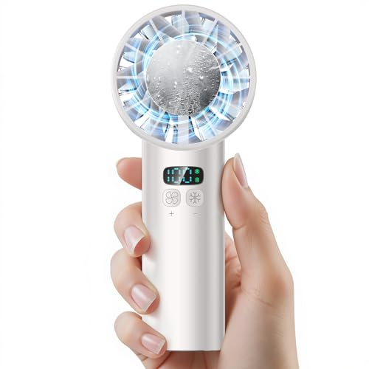
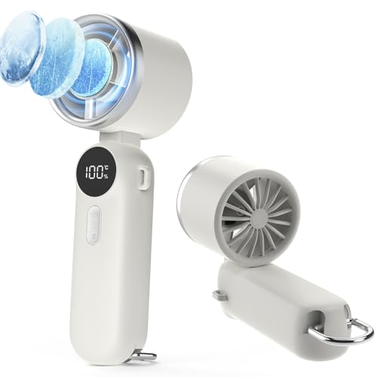
Image | Chart | Title | Affiliate Link | URL: Amazon | Sales Rank | Rating | Review Count | Price (¥) | Discount (%) | Extra Discount | One Time Coupon: Absolute | One Time Coupon: Percentage | One Time Coupon: Subscribe & Save % | isLowest | isLowest90 | buyBox30dDropPercent | Referral Fee % | Referral Fee based on current Buy Box price (¥) | Buy Box: Stock | Grade | Fake Drop Flag | Seller Info | Commission Tier | Trending BSR | Variation Simplicity | Marketing Approved | 20-sec Pitch | Promo Image Placeholder | ASIN
https://m.media-amazon.com/images/I/41xRylCfq8L.jpg;https://m.media-amazon.com/images/I/41SYo3bnTsL.jpg;https://m.media-amazon.com/images/I/517odJ7iz4L.jpg;https://m.media-amazon.com/images/I/51S-yb8r7dL.jpg;https://m.media-amazon.com/images/I/41347Xa3G2L.jpg;https://m.media-amazon.com/images/I/41329-+cBgL.jpg;https://m.media-amazon.com/images/I/41TkntBPvgL.jpg |  | 【2025年夏の初登場 -25℃瞬間冷却】 携帯扇風機 冷却プレート ハンディファン 12枚羽根 6000mAh大容量 手持ち扇風機 強力送風 1～100段階風量調節 クーラー機能 静音 卓上扇風機 Type-C充電式 LEDディスプレイ 軽量 熱中症対策 ストラップ付き 花火大会/スポーツ観戦/オフィス/アウトドアなどに適用 父の日 ギフト (ホワイト) | https://www.amazon.co.jp/dp/B0F3CXGJ69/?tag=pkmsalechanne-22 | https://www.amazon.co.jp/dp/B0F3CXGJ69 | 2338 | 4.8 | 231 | 2899 | 5.00% | Yes | 400 |  |  | FALSE | FALSE |  | 10.00% | 290 | 2 | D | FALSE |  |  | N/A | N/A |  |  |  | B0F3CXGJ69
https://m.media-amazon.com/images/I/41vhmQrO6EL.jpg;https://m.media-amazon.com/images/I/51rPsKbiCQL.jpg;https://m.media-amazon.com/images/I/51PFTKz7zTL.jpg;https://m.media-amazon.com/images/I/51eBlW8G6-L.jpg;https://m.media-amazon.com/images/I/51KzHGfqr3L.jpg;https://m.media-amazon.com/images/I/51aivaL+I9L.jpg;https://m.media-amazon.com/images/I/51LXEOHKtiL.jpg;https://m.media-amazon.com/images/I/51O0qi5Uj1L.jpg;https://m.media-amazon.com/images/I/510wu0st+DL.jpg |  | ATOPSUN 携帯扇風機 ハンディファン 手持ち扇風機 冷感プレート付き 5000大容量 首掛け/手持ち/卓上 3WAY 超強風100段階風量 14時間動作 冷感モード4H時間動作 LEDディスプレイ 折り畳み 90度角度調整 usb充電式 小型 静音 ストラップ 金属フック 暑さ対策グッズ 花火大会/スポーツ観戦/オフィス/アウトドアなどに適用 | https://www.amazon.co.jp/dp/B0F638XQ96/?tag=pkmsalechanne-22 | https://www.amazon.co.jp/dp/B0F638XQ96 | 60106 | 4.7 | 61 | 1980 | 10.00% |  |  |  |  | FALSE | FALSE |  | 10.00% | 198 | 10 | F | FALSE |  |  | N/A | N/A |  |  |  | B0F638XQ96
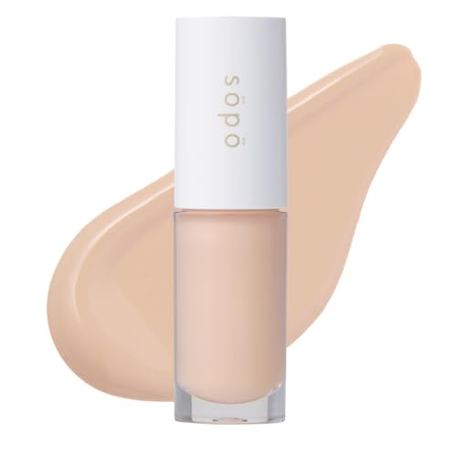
https://m.media-amazon.com/images/I/21cNj8g1HEL.jpg;https://m.media-amazon.com/images/I/41Wl9JctIfL.jpg;https://m.media-amazon.com/images/I/41QcsVvN8EL.jpg;https://m.media-amazon.com/images/I/41B3eMN+Y5L.jpg;https://m.media-amazon.com/images/I/31JSd9JvZvL.jpg;https://m.media-amazon.com/images/I/214P1-zurwL.jpg;https://m.media-amazon.com/images/I/31igs1hLpGL.jpg |  | sopo (ソポ) コンシーラー 02 ライト 23AW | https://www.amazon.co.jp/dp/B0CL541Q63/?tag=pkmsalechanne-22 | https://www.amazon.co.jp/dp/B0CL541Q63 | 30212 | 4 | 75 | 680 | 10.00% |  |  |  |  | FALSE | FALSE |  | 5.00% | 34 | 13 | D | FALSE |  |  | N/A | N/A |  |  |  | B0CL541Q63
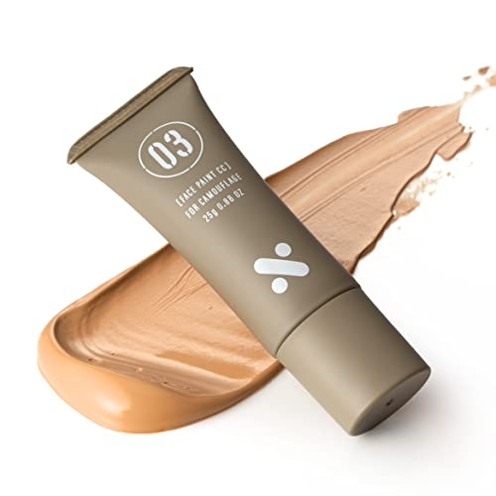
https://m.media-amazon.com/images/I/41t8eu27gcL.jpg;https://m.media-amazon.com/images/I/41E2nzOjgoL.jpg;https://m.media-amazon.com/images/I/41BUGrVnFuL.jpg;https://m.media-amazon.com/images/I/51VbrIqXxaL.jpg;https://m.media-amazon.com/images/I/41HwO+CkhtL.jpg;https://m.media-amazon.com/images/I/51vhXJbHC5L.jpg;https://m.media-amazon.com/images/I/41JYcUzfEeL.jpg;https://m.media-amazon.com/images/I/41gMOvQhF7L.jpg |  | Sレーション BBクリーム ファンデーション 男女兼用 日焼け止め コンシーラー CCクリーム エスレーション 小麦肌 sration ニキビ跡 毛穴 ギフト テカリに SPF37 PA+++ 25g (Sレーション BBクリーム 1本セット, 1本) | https://www.amazon.co.jp/dp/B0B6PLSZQ4/?tag=pkmsalechanne-22 | https://www.amazon.co.jp/dp/B0B6PLSZQ4 | 15806 | 4 | 479 | 990 | 10.00% |  |  |  |  | FALSE | FALSE |  | 7.98% | 79 | 4 | D | FALSE |  |  | N/A | N/A |  |  |  | B0B6PLSZQ4
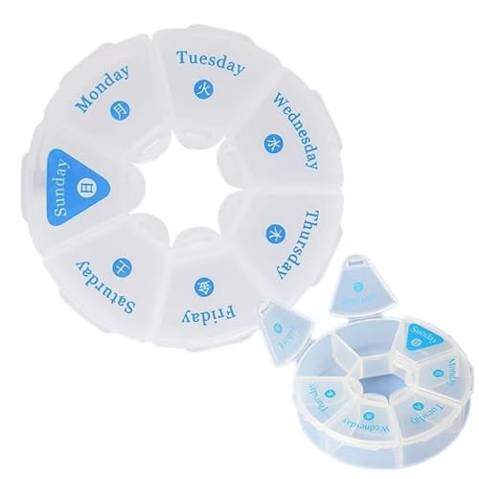
https://m.media-amazon.com/images/I/31fOABCpuGL.jpg;https://m.media-amazon.com/images/I/31fOABCpuGL.jpg |  | NC Suu 薬ケース ピルケース サプリメント収納ケース 1週間分 飲み忘れ防止 手のひらサイズ 携帯用 持ち運びやすい コンパクト 防水 週間薬箱 整理整頓 | https://www.amazon.co.jp/dp/B09TTLWMXJ/?tag=pkmsalechanne-22 | https://www.amazon.co.jp/dp/B09TTLWMXJ | 6204 | 4.1 | 215 | 199 | 10.00% |  |  |  |  | FALSE | FALSE |  | 10.00% | 20 | 91 | D | FALSE |  |  | N/A | N/A |  |  |  | B09TTLWMXJ
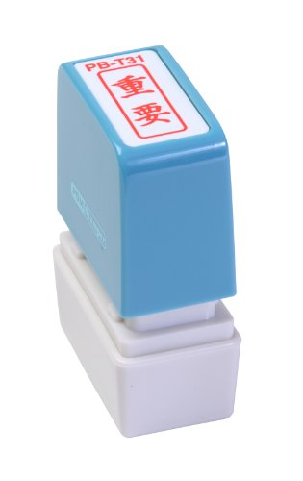
https://m.media-amazon.com/images/I/31PD5ah3oLL.jpg |  | 新朝日コーポレーション サコス ポンスタンパー事務用印 B型 「重要」 タテ PB-T31 | https://www.amazon.co.jp/dp/B00APSWMR6/?tag=pkmsalechanne-22 | https://www.amazon.co.jp/dp/B00APSWMR6 | 5742 | 4.2 | 106 | 539 | 10.00% |  |  |  |  | FALSE | FALSE |  | 5.01% | 27 | 99 | D | FALSE |  |  | N/A | N/A |  |  |  | B00APSWMR6
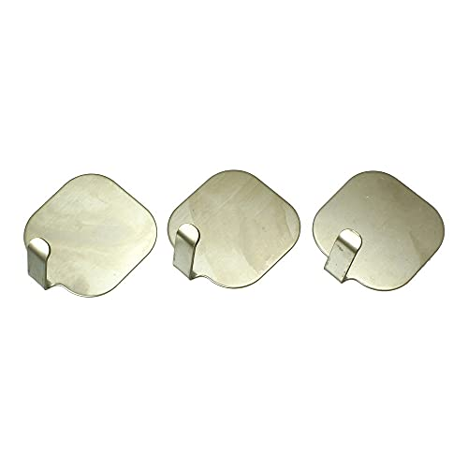
https://m.media-amazon.com/images/I/31vqCSEgHrS.jpg;https://m.media-amazon.com/images/I/31qI8DS5z1S.jpg |  | ハイロジック 熱でくっつくフック ステン 3P | https://www.amazon.co.jp/dp/B00MT7DKY0/?tag=pkmsalechanne-22 | https://www.amazon.co.jp/dp/B00MT7DKY0 | 38601 | 4.1 | 169 | 267 | 10.00% |  |  |  |  | FALSE | FALSE |  | 11.24% | 30 | 6 | D | FALSE |  |  | N/A | N/A |  |  |  | B00MT7DKY0
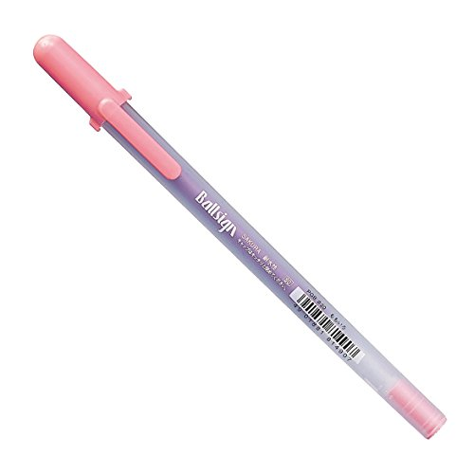
https://m.media-amazon.com/images/I/31CZ4BuMnbL.jpg;https://m.media-amazon.com/images/I/61lWUktoshL.jpg;https://m.media-amazon.com/images/I/51vjFY8kNOL.jpg;https://m.media-amazon.com/images/I/517-YaZNVVL.jpg;https://m.media-amazon.com/images/I/41LZM66UoIL.jpg |  | サクラクレパス 水性ボールペン ボールサイン PGB#20-10P 桃 10本 | https://www.amazon.co.jp/dp/B00JQ8S6TO/?tag=pkmsalechanne-22 | https://www.amazon.co.jp/dp/B00JQ8S6TO | 19394 | 4.2 | 226 | 547 | 10.00% |  |  |  |  | FALSE | FALSE |  | 4.93% | 27 | 3 | D | FALSE |  |  | N/A | N/A |  |  |  | B00JQ8S6TO
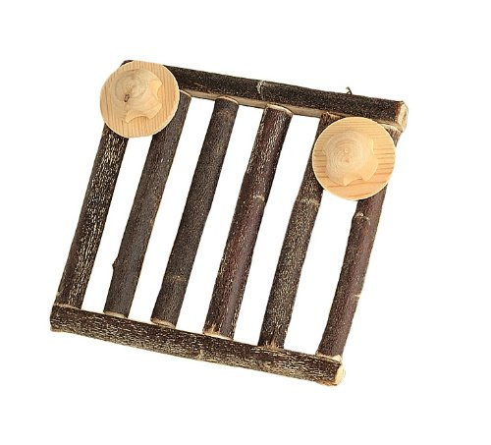
https://m.media-amazon.com/images/I/51Fr1CN+l5L.jpg;https://m.media-amazon.com/images/I/51oBMC5AyML.jpg;https://m.media-amazon.com/images/I/51YNwYl0SeL.jpg |  | KAWAI C・A・T がじがじフェンス S サイズ | https://www.amazon.co.jp/dp/B004PQFHN0/?tag=pkmsalechanne-22 | https://www.amazon.co.jp/dp/B004PQFHN0 | 4812 | 4.3 | 281 | 660 | 10.00% |  |  |  |  | FALSE | FALSE |  | 5.00% | 33 |  | D | FALSE |  |  | N/A | N/A |  |  |  | B004PQFHN0
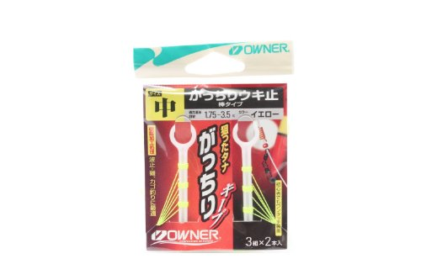
https://m.media-amazon.com/images/I/414U2VcnEnL.jpg;https://m.media-amazon.com/images/I/41LtQY5Om0L.jpg |  | OWNER(オーナー) 81051ガッチリウキ止(棒タイプ)イエロー中 | https://www.amazon.co.jp/dp/B002OAVEI6/?tag=pkmsalechanne-22 | https://www.amazon.co.jp/dp/B002OAVEI6 | 6310 | 4.1 | 147 | 198 | 10.00% |  |  |  |  | FALSE | FALSE |  | 15.15% | 30 | 3 | D | FALSE |  |  | N/A | N/A |  |  |  | B002OAVEI6
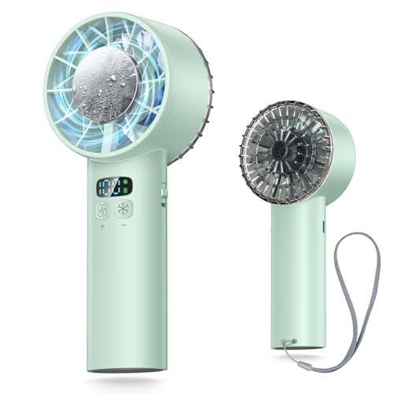
https://m.media-amazon.com/images/I/41OH08fjVLL.jpg;https://m.media-amazon.com/images/I/413LfFyT0CL.jpg;https://m.media-amazon.com/images/I/51IAjmrTjqL.jpg;https://m.media-amazon.com/images/I/51pLXHVN2CL.jpg;https://m.media-amazon.com/images/I/41bOtyyWXmL.jpg;https://m.media-amazon.com/images/I/41egnndB6+L.jpg |  | 携帯扇風機 ハンディファン 【2025年モデル & -25℃瞬間冷却】 冷感プレート 手持ち扇風機 ミニファン 12枚羽根 6000mAh大容量 軽量 強力 静音 1～100無階段風量 USB-C充電式 卓上扇風機 小型 ポータブル 冷却 ストラップ付き LEDディスプレイ 熱中症対策 アウトドア/スポーツ観戦/オフィス/夏祭りなどに適用 父の日 ギフト (グリーン) | https://www.amazon.co.jp/dp/B0F2MLHNBW/?tag=pkmsalechanne-22 | https://www.amazon.co.jp/dp/B0F2MLHNBW | 1055 | 4.8 | 131 | 2288 | 11.00% |  |  |  |  | FALSE | FALSE |  | 10.01% | 229 | 2 | D | FALSE |  |  | N/A | N/A |  |  |  | B0F2MLHNBW
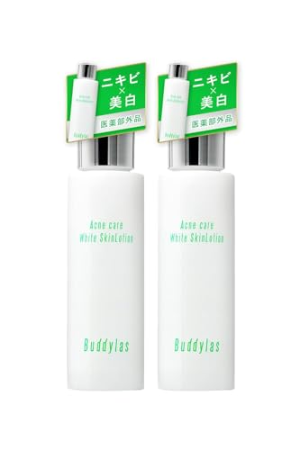
https://m.media-amazon.com/images/I/31QktS2T5wL.jpg;https://m.media-amazon.com/images/I/41rBkX5VLcL.jpg;https://m.media-amazon.com/images/I/51HfyqiOjjL.jpg;https://m.media-amazon.com/images/I/41h9+Rn9sHL.jpg;https://m.media-amazon.com/images/I/41XwvQzB8TL.jpg;https://m.media-amazon.com/images/I/41OCLU44TTL.jpg;https://m.media-amazon.com/images/I/419bIyQLjjL.jpg;https://m.media-amazon.com/images/I/51iskCKjhgL.jpg |  | アクネケア 化粧水 ニキビ 美白 肌荒れ 脂性肌 さっぱり メンズ レディース 大人 思春期 医薬部外品 (2本（100ml×2）) | https://www.amazon.co.jp/dp/B0DFCK4YHX/?tag=pkmsalechanne-22 | https://www.amazon.co.jp/dp/B0DFCK4YHX | 17077 | 4.3 | 374 | 1487 | 11.00% |  |  |  |  | FALSE | FALSE |  | 10.00% | 149 | 133 | D | FALSE |  |  | N/A | N/A |  |  |  | B0DFCK4YHX

https://m.media-amazon.com/images/I/31nFQBiMZwS.jpg;https://m.media-amazon.com/images/I/41yF9H3+S7L.jpg;https://m.media-amazon.com/images/I/51H+iBhPB5L.jpg;https://m.media-amazon.com/images/I/51HzRXSKPeL.jpg;https://m.media-amazon.com/images/I/51ZGJmjKYgL.jpg;https://m.media-amazon.com/images/I/512AuhzejaL.jpg |  | ラッキークラフト(LUCKY CRAFT)ワンダー60 - 定番カラー フィッシングルアー シンペン (5980 ナイトキャンディー) | https://www.amazon.co.jp/dp/B00ITXUVMW/?tag=pkmsalechanne-22 | https://www.amazon.co.jp/dp/B00ITXUVMW | 2244 | 4.2 | 177 | 999 | 11.00% |  |  |  |  | FALSE | FALSE |  | 10.01% | 100 | 9 | D | FALSE |  |  | N/A | N/A |  |  |  | B00ITXUVMW
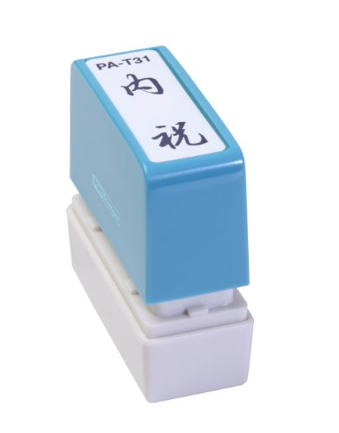
https://m.media-amazon.com/images/I/31CkFWwta9L.jpg;https://m.media-amazon.com/images/I/21jG7csk7LL.jpg |  | 新朝日コーポレーション サコス ポンスタンパー事務用印 A型 「内祝」 タテ PA-T31 | https://www.amazon.co.jp/dp/B00APSW5PA/?tag=pkmsalechanne-22 | https://www.amazon.co.jp/dp/B00APSW5PA | 4125 | 4.2 | 409 | 473 | 11.00% |  |  |  |  | FALSE | FALSE |  | 6.34% | 30 | 20 | D | FALSE |  |  | N/A | N/A |  |  |  | B00APSW5PA
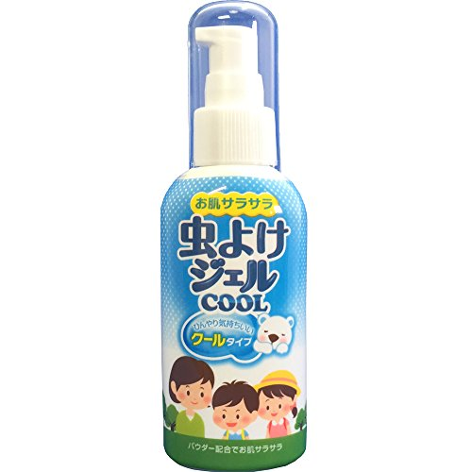
https://m.media-amazon.com/images/I/410PlzGC9GL.jpg |  | 立石春洋堂 虫よけジェルクール ポンプ 80g | https://www.amazon.co.jp/dp/B01BGG6UUK/?tag=pkmsalechanne-22 | https://www.amazon.co.jp/dp/B01BGG6UUK | 8954 | 4.2 | 234 | 740 | 11.00% |  |  |  |  | FALSE | FALSE |  | 5.00% | 37 | 3 | D | FALSE |  |  | N/A | N/A |  |  |  | B01BGG6UUK
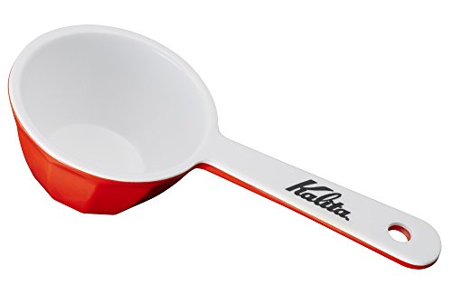
https://m.media-amazon.com/images/I/31mcquZm+sL.jpg;https://m.media-amazon.com/images/I/51+0NaglPlL.jpg;https://m.media-amazon.com/images/I/41DonpnS0UL.jpg;https://m.media-amazon.com/images/I/51VcssQVonL.jpg;https://m.media-amazon.com/images/I/41BulJmqSpL.jpg |  | カリタ Kalita コーヒーメジャー ホビー レッド #44012 | https://www.amazon.co.jp/dp/B01DZQH6DE/?tag=pkmsalechanne-22 | https://www.amazon.co.jp/dp/B01DZQH6DE | 2172 | 4.4 | 4217 | 291 | 11.00% |  |  |  |  | FALSE | FALSE |  | 10.31% | 30 | 12 | D | FALSE |  |  | N/A | N/A |  |  |  | B01DZQH6DE
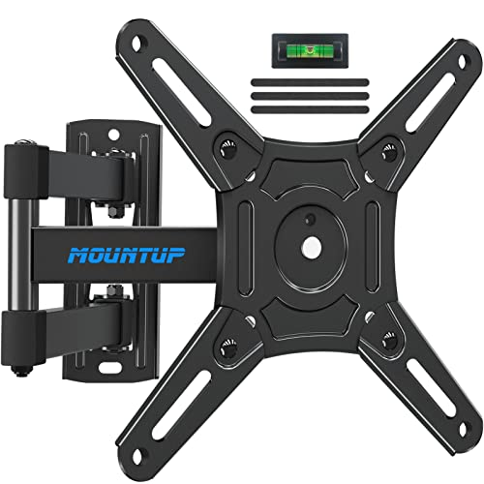
https://m.media-amazon.com/images/I/41sL2y3WpsL.jpg;https://m.media-amazon.com/images/I/41RrhxvFhcL.jpg;https://m.media-amazon.com/images/I/51a3+BLvtuL.jpg;https://m.media-amazon.com/images/I/41oEMDMIq6L.jpg;https://m.media-amazon.com/images/I/41xCunPOxiL.jpg;https://m.media-amazon.com/images/I/51WXJRrxu0L.jpg;https://m.media-amazon.com/images/I/514++Djh5HL.jpg;https://m.media-amazon.com/images/I/51VDWr+jtoL.jpg |  | MOUNTUP テレビ壁掛け金具 回転式 モニターアーム 軽量 10～43インチ対応 耐荷重15kg 中小型 左右移動式 多角度調整 VESA200×200mm 適格請求書発行可 | https://www.amazon.co.jp/dp/B0BWXJFZH7/?tag=pkmsalechanne-22 | https://www.amazon.co.jp/dp/B0BWXJFZH7 | 8812 | 4.4 | 114 | 1599 | 12.00% |  |  |  |  | FALSE | FALSE |  | 10.01% | 160 | 30 | D | FALSE |  |  | N/A | N/A |  |  |  | B0BWXJFZH7
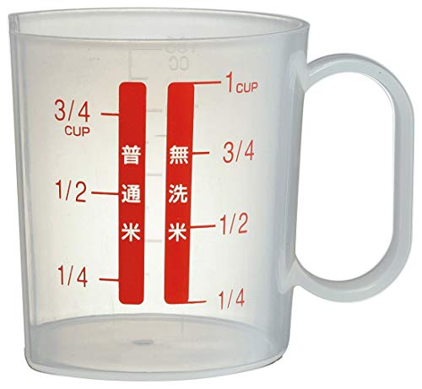
https://m.media-amazon.com/images/I/41KIgqzZY9L.jpg;https://m.media-amazon.com/images/I/31UVm84QqtL.jpg;https://m.media-amazon.com/images/I/51BAoBDR+dL.jpg;https://m.media-amazon.com/images/I/41F2DFWOTQL.jpg |  | スケーター(Skater) 計量カップ お米 ベーシック 日本製 180ml RCA1 | https://www.amazon.co.jp/dp/B00H1SCFI4/?tag=pkmsalechanne-22 | https://www.amazon.co.jp/dp/B00H1SCFI4 | 7640 | 4.2 | 688 | 219 | 12.00% |  |  |  |  | FALSE | FALSE |  | 13.70% | 30 | 10 | D | FALSE |  |  | N/A | N/A |  |  |  | B00H1SCFI4
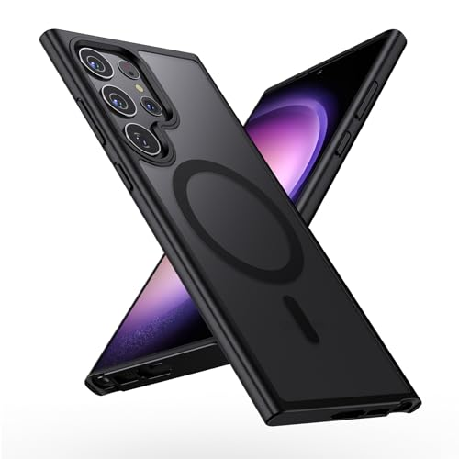
https://m.media-amazon.com/images/I/414krhTx52L.jpg;https://m.media-amazon.com/images/I/514SAJbkXLL.jpg;https://m.media-amazon.com/images/I/51pVj4m9SxL.jpg;https://m.media-amazon.com/images/I/41HiWDVHJ7L.jpg;https://m.media-amazon.com/images/I/41D8BDizy9L.jpg;https://m.media-amazon.com/images/I/41dYH+xv37L.jpg;https://m.media-amazon.com/images/I/41kGfsVOPcL.jpg |  | 【MagSafe対応・米軍規格】Holidi Galaxy S23 Ultra ケース MagSafe マット感 マグネット搭載 米軍MIL規格 全面保護 ワイヤレス充電 黄変なし 二重構造 半透明 ギャラクシーs23 ultra ケース Magsimpl-Series ブラック | https://www.amazon.co.jp/dp/B0F2MG1WS5/?tag=pkmsalechanne-22 | https://www.amazon.co.jp/dp/B0F2MG1WS5 | 22193 | 4.4 | 233 | 1499 | 13.00% |  |  |  |  | FALSE | FALSE |  | 10.01% | 150 | 46 | D | FALSE |  |  | N/A | N/A |  |  |  | B0F2MG1WS5
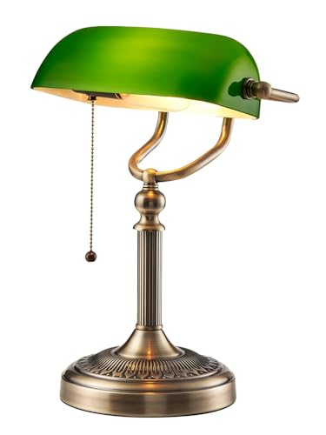
https://m.media-amazon.com/images/I/311SVoV6zLL.jpg;https://m.media-amazon.com/images/I/51QfNZQ9EeL.jpg;https://m.media-amazon.com/images/I/41qnucqiPEL.jpg;https://m.media-amazon.com/images/I/41pOAvGtpyL.jpg;https://m.media-amazon.com/images/I/41HVBz-iV6L.jpg;https://m.media-amazon.com/images/I/31M8ut+7IRL.jpg;https://m.media-amazon.com/images/I/41ToEPxKN7L.jpg |  | Newrays グリーンバンク テーブルランプ | https://www.amazon.co.jp/dp/B09ZTV67FG/?tag=pkmsalechanne-22 | https://www.amazon.co.jp/dp/B09ZTV67FG | 47334 | 4.5 | 414 | 3120 | 13.00% |  |  |  |  | FALSE | FALSE |  | 15.01% | 468 | 5 | D | FALSE |  |  | N/A | N/A |  |  |  | B09ZTV67FG
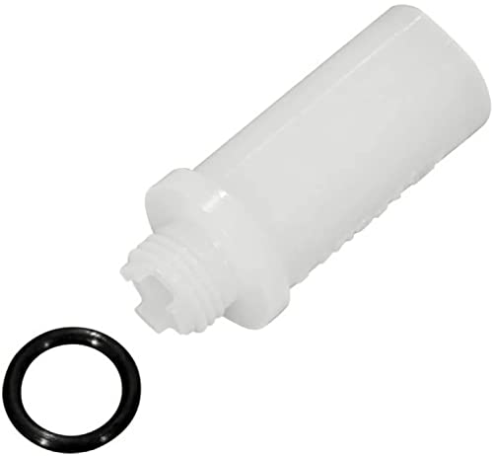
https://m.media-amazon.com/images/I/21zNhiiqksL.jpg |  | シマノ（SHIMANO） ファンネルアダプター＆OリングST-R9120 ST-R9170 ST-R8020 ST-R8025 ST-R8070 ST-R7020 ST-R7025 ST-RX815 ST-RX810 ST-RX600 ST-RX400 BL-RX810 BL-RX600用 Y0C698050 | https://www.amazon.co.jp/dp/B073XSX2WG/?tag=pkmsalechanne-22 | https://www.amazon.co.jp/dp/B073XSX2WG | 51293 | 4.4 | 352 | 266 | 13.00% |  |  |  |  | FALSE | FALSE |  | 11.28% | 30 | 4 | F | FALSE |  |  | N/A | N/A |  |  |  | B073XSX2WG
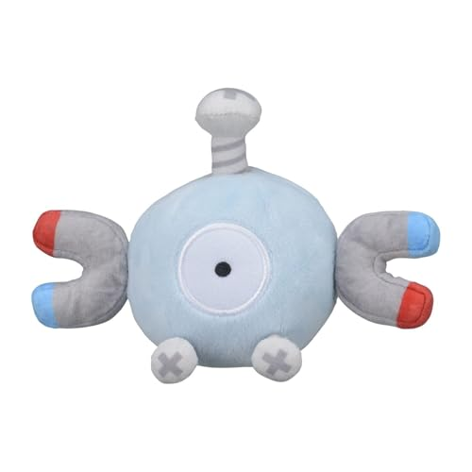
https://m.media-amazon.com/images/I/31Ou8iBsybL.jpg;https://m.media-amazon.com/images/I/315I0rhvAwL.jpg;https://m.media-amazon.com/images/I/21Bq3NLQebS.jpg |  | ポケモンセンターオリジナル ぬいぐるみ Pokémon fit コイル 9×13×9(H×W×D:㎝) | https://www.amazon.co.jp/dp/B07KG7VPC8/?tag=pkmsalechanne-22 | https://www.amazon.co.jp/dp/B07KG7VPC8 | 12045 | 4.6 | 229 | 1320 | 13.00% |  |  |  |  | FALSE | FALSE |  | 10.00% | 132 | 8 | D | FALSE |  |  | N/A | N/A |  |  |  | B07KG7VPC8
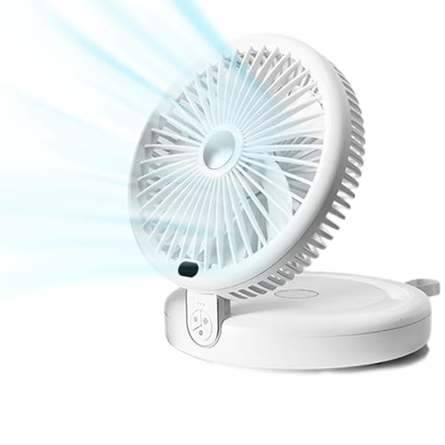
https://m.media-amazon.com/images/I/31EDu45QxeL.jpg;https://m.media-amazon.com/images/I/41sfQBjI+-L.jpg;https://m.media-amazon.com/images/I/41xOLc48W6L.jpg;https://m.media-amazon.com/images/I/51VKFoJm2IL.jpg;https://m.media-amazon.com/images/I/41nkRnfk0QL.jpg;https://m.media-amazon.com/images/I/41PhtEvVUqL.jpg |  | sumiren サーキュレーター 扇風機 DCモーター 静音 強力送風 5000mA大容量 折りたたみ式 LEDライト機能付き LED3調節可能 卓上扇風機 左右首振り 上下角度調節 Type-C充電式 壁挂可能 一台多役 空気循環 換気 タイマー 衣類乾燥 部屋干し 梅雨除湿 冷房 衣類乾燥寝室 トイレ用 お手入れ簡単 日本語取扱説明書付き | https://www.amazon.co.jp/dp/B0F82YXLR9/?tag=pkmsalechanne-22 | https://www.amazon.co.jp/dp/B0F82YXLR9 | 8352 | 5 | 75 | 4979 | 14.00% |  |  |  |  | FALSE | FALSE |  | 10.00% | 498 | 49 | D | FALSE |  |  | N/A | N/A |  |  |  | B0F82YXLR9
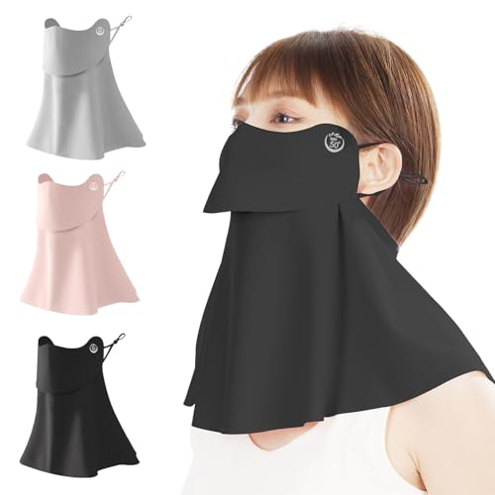
https://m.media-amazon.com/images/I/41maGI10rIL.jpg;https://m.media-amazon.com/images/I/411PFwf6UoL.jpg;https://m.media-amazon.com/images/I/515Yvf6mQtL.jpg;https://m.media-amazon.com/images/I/41JVXben-tL.jpg;https://m.media-amazon.com/images/I/41hqSYBMXZL.jpg;https://m.media-amazon.com/images/I/51T5AC4b-PL.jpg;https://m.media-amazon.com/images/I/51HDJCiCZML.jpg |  | [MIZIKIRIN] 2025夏新昇級版 接触冷感 日焼け防止フェイスカバー UVカット冷感マスク 360°ガード 【特許出願 開口 デザイン 息苦しくない】 UPF50+ 日焼け止め UVカットマスク 耳紐調節可能 日焼け対策 通勤 通学 散歩 家事 男女兼用 （長め3枚 灰 黒 ピンク一枚ずつ） | https://www.amazon.co.jp/dp/B0F5WTDH9P/?tag=pkmsalechanne-22 | https://www.amazon.co.jp/dp/B0F5WTDH9P | 2585 | 4.7 | 66 | 3869 | 14.00% |  |  |  |  | FALSE | FALSE |  | 10.64% | 412 |  | D | FALSE |  |  | N/A | N/A |  |  |  | B0F5WTDH9P
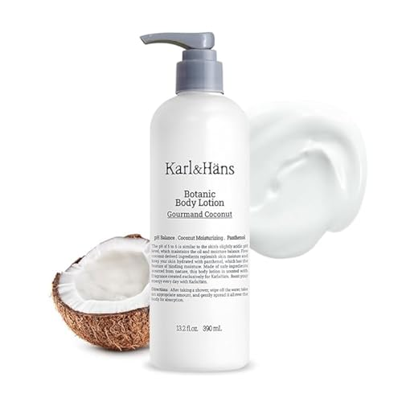
https://m.media-amazon.com/images/I/31UxGq7fREL.jpg;https://m.media-amazon.com/images/I/310vu6bImnL.jpg;https://m.media-amazon.com/images/I/41zXsilk7NL.jpg;https://m.media-amazon.com/images/I/41hG3dFGAdL.jpg;https://m.media-amazon.com/images/I/41z5mIQZr4L.jpg;https://m.media-amazon.com/images/I/41Hc2dDLe6L.jpg |  | [Karl&Hans] カールアンドハンス ボタニック ボディローション 保湿 無添加 VEGAN認証 全身用 肌荒れ (390ml, ココナッツ) | https://www.amazon.co.jp/dp/B0CHJ59W7X/?tag=pkmsalechanne-22 | https://www.amazon.co.jp/dp/B0CHJ59W7X | 29728 | 4.3 | 72 | 1495 | 14.00% |  |  |  |  | FALSE | FALSE |  | 10.00% | 150 | 75 | D | FALSE |  |  | N/A | N/A |  |  |  | B0CHJ59W7X
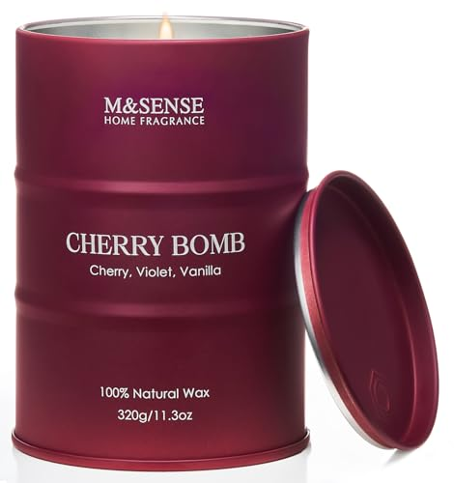
https://m.media-amazon.com/images/I/41NYZ08IlTL.jpg;https://m.media-amazon.com/images/I/41FrnuOSDUL.jpg;https://m.media-amazon.com/images/I/41-4Osz+cDL.jpg;https://m.media-amazon.com/images/I/41aIvlperlL.jpg;https://m.media-amazon.com/images/I/413cVoQHIZL.jpg;https://m.media-amazon.com/images/I/416bcEgQp4L.jpg;https://m.media-amazon.com/images/I/51wfgdbtuXL.jpg |  | M&SENSE アロマキャンドル 人気 チェリーの香り 大型 320g 70時間 おしゃれ ソイキャンドル 癒しグッズ ホワイトデー バレンタイン 母の日 ギフト 女性向け プレゼント | https://www.amazon.co.jp/dp/B0DMZDWR19/?tag=pkmsalechanne-22 | https://www.amazon.co.jp/dp/B0DMZDWR19 | 10426 | 4.1 | 698 | 1599 | 14.00% |  |  |  |  | FALSE | FALSE |  | 15.01% | 240 | 15 | D | FALSE |  |  | N/A | N/A |  |  |  | B0DMZDWR19
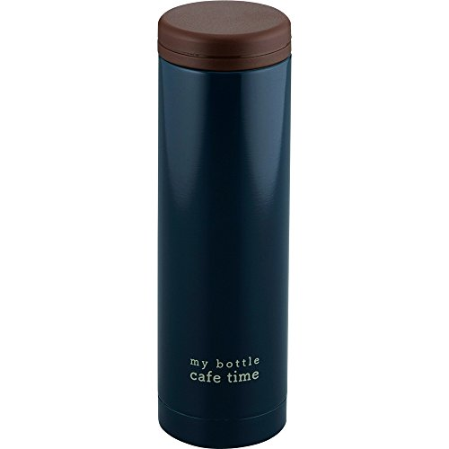
https://m.media-amazon.com/images/I/31acO+cDZzL.jpg;https://m.media-amazon.com/images/I/51dE7xmGTdL.jpg;https://m.media-amazon.com/images/I/415y8AZIf9L.jpg;https://m.media-amazon.com/images/I/41h4LRCpAtL.jpg;https://m.media-amazon.com/images/I/41Uldb-BhnL.jpg;https://m.media-amazon.com/images/I/419Zog+YO4L.jpg |  | 和平フレイズ 水筒 マグボトル スリム 300ml ネイビー 真空断熱ボトル 保温 保冷 マイボトル KR-8278 | https://www.amazon.co.jp/dp/B01N5EJB12/?tag=pkmsalechanne-22 | https://www.amazon.co.jp/dp/B01N5EJB12 | 7499 | 4.3 | 1178 | 966 | 14.00% |  |  |  |  | FALSE | FALSE |  | 15.04% | 145 | 119 | D | FALSE |  |  | N/A | N/A |  |  |  | B01N5EJB12
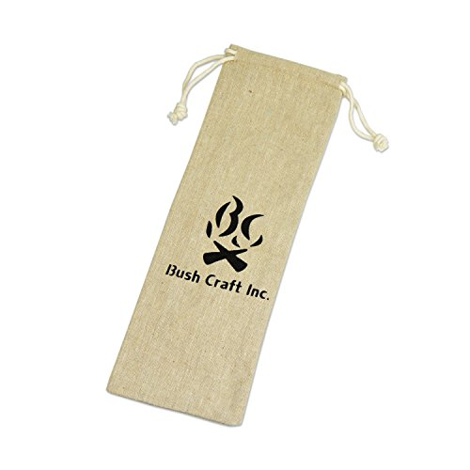
https://m.media-amazon.com/images/I/415nPXska3L.jpg;https://m.media-amazon.com/images/I/51Dy6XsHlyL.jpg;https://m.media-amazon.com/images/I/41hNX1O2GcL.jpg;https://m.media-amazon.com/images/I/51I7buuMtpL.jpg |  | Bush Craft 麻袋 ラージ | https://www.amazon.co.jp/dp/B01IEU6KHY/?tag=pkmsalechanne-22 | https://www.amazon.co.jp/dp/B01IEU6KHY | 16359 | 4.2 | 388 | 175 | 14.00% |  |  |  |  | FALSE | FALSE |  | 17.14% | 30 | 3 | D | FALSE |  |  | N/A | N/A |  |  |  | B01IEU6KHY
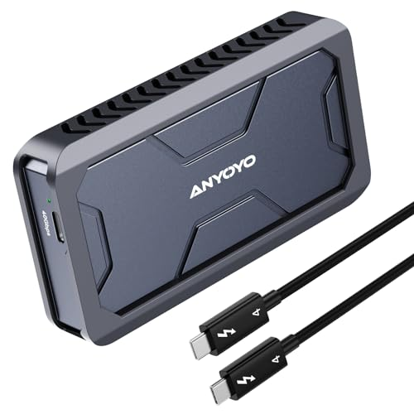
https://m.media-amazon.com/images/I/41ituU+EaVL.jpg;https://m.media-amazon.com/images/I/41rOkYWj1JL.jpg;https://m.media-amazon.com/images/I/41mgv5e5lLL.jpg;https://m.media-amazon.com/images/I/51yVsVfVRaL.jpg;https://m.media-amazon.com/images/I/41V224VeaOL.jpg;https://m.media-amazon.com/images/I/41XArwkyVKL.jpg;https://m.media-amazon.com/images/I/41gToH4VyaL.jpg;https://m.media-amazon.com/images/I/41AlM+pzUSL.jpg;https://m.media-amazon.com/images/I/41ZIpIqkOAL.jpg |  | ANYOYO Thunderbolt 4/3 & USB4 M.2 PCIe 2280 M-KEY（B+M KEY）NVMe SSD 外付けケース ,40Gbps NVME SSD ケース , 最大2700MB/s ,アルミ合金製,USB-C接続 (EC-6902-G-JP) | https://www.amazon.co.jp/dp/B0D11J76LR/?tag=pkmsalechanne-22 | https://www.amazon.co.jp/dp/B0D11J76LR | 66392 | 4.3 | 199 | 6022 | 15.00% |  |  |  |  | FALSE | FALSE |  | 10.00% | 602 | 30 | F | FALSE |  |  | N/A | N/A |  |  |  | B0D11J76LR
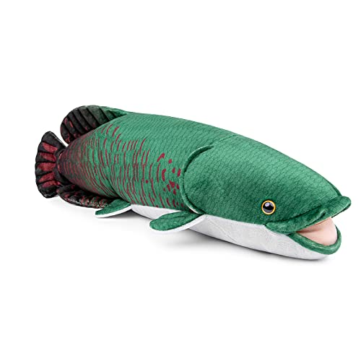
https://m.media-amazon.com/images/I/41gbB58PwZL.jpg;https://m.media-amazon.com/images/I/31bTEKCySsL.jpg;https://m.media-amazon.com/images/I/31kRhCc46hL.jpg;https://m.media-amazon.com/images/I/31AVp90bQHL.jpg;https://m.media-amazon.com/images/I/31pCOTKeDIL.jpg |  | ZHONGXIN MADE ぬいぐるみリアルな Arapaima ぬいぐるみ 46 センチメートルソフトグリーン Arapaima ぬいぐるみスーパーソフトぬいぐるみキッズモデルのおもちゃキッズギフト… | https://www.amazon.co.jp/dp/B0BLVCW6NP/?tag=pkmsalechanne-22 | https://www.amazon.co.jp/dp/B0BLVCW6NP | 40228 | 4.6 | 368 | 2199 | 15.00% |  |  |  |  | FALSE | FALSE |  | 10.00% | 220 | 12 | D | FALSE |  |  | N/A | N/A |  |  |  | B0BLVCW6NP
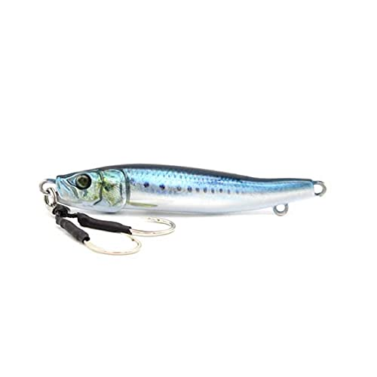
https://m.media-amazon.com/images/I/316hw02XBDS.jpg;https://m.media-amazon.com/images/I/316hw02XBDS.jpg;https://m.media-amazon.com/images/I/41SHz8msx0S.jpg;https://m.media-amazon.com/images/I/31sa2Xga8nS.jpg |  | リトルジャック METAL ADICT-04 60g #03 MULTI BAIT | https://www.amazon.co.jp/dp/B096B9JVSF/?tag=pkmsalechanne-22 | https://www.amazon.co.jp/dp/B096B9JVSF | 47037 | 4.1 | 114 | 579 | 15.00% |  |  |  |  | FALSE | FALSE |  | 5.18% | 30 | 2 | D | FALSE |  |  | N/A | N/A |  |  |  | B096B9JVSF
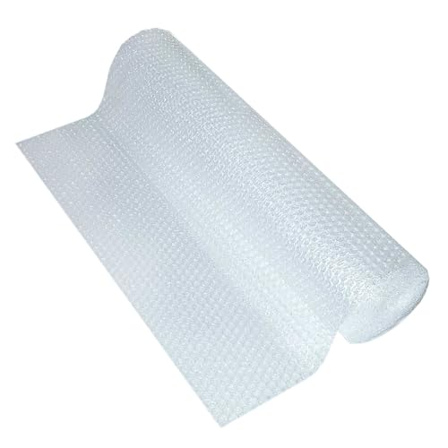
https://m.media-amazon.com/images/I/31pWVq4xZaL.jpg;https://m.media-amazon.com/images/I/51lf8gHM+lL.jpg;https://m.media-amazon.com/images/I/51CmXwPghIL.jpg;https://m.media-amazon.com/images/I/516AulYZ2qL.jpg;https://m.media-amazon.com/images/I/51B61JnKOdL.jpg;https://m.media-amazon.com/images/I/61sjUBKr6EL.jpg;https://m.media-amazon.com/images/I/41BYAhRcdFL.jpg |  | サクラパック(Sakurapack) 日本製 緩衝材 ロール 巾 60cm X 10m (5m巻×2本セット) エアキャップ エアクッション | https://www.amazon.co.jp/dp/B07KXMC1NM/?tag=pkmsalechanne-22 | https://www.amazon.co.jp/dp/B07KXMC1NM | 1026 | 4.2 | 993 | 1093 | 15.00% |  |  |  |  | FALSE | FALSE |  | 15.01% | 164 | 50 | D | FALSE |  |  | N/A | N/A |  |  |  | B07KXMC1NM
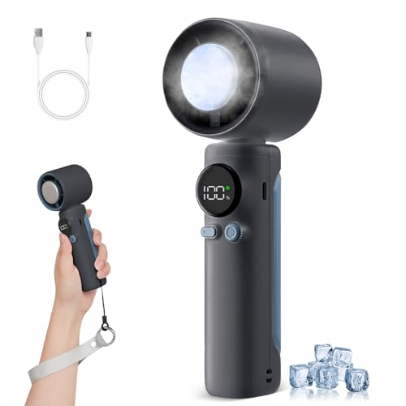
https://m.media-amazon.com/images/I/31FLvmg4wSL.jpg;https://m.media-amazon.com/images/I/5121ZlpFhpL.jpg;https://m.media-amazon.com/images/I/51fUtj0XdhL.jpg;https://m.media-amazon.com/images/I/41i6cCNE8uL.jpg;https://m.media-amazon.com/images/I/41D4CeaIN9L.jpg;https://m.media-amazon.com/images/I/41z6cAk-hxL.jpg;https://m.media-amazon.com/images/I/414Aws7LY6L.jpg;https://m.media-amazon.com/images/I/512luMAr7YL.jpg |  | TWhours ハンディファン【2025年革新モデル・-20℃瞬間冷却】携帯扇風機 冷感プレート付き 手持ち扇風機 1～100無段階風量調節 LEDディスプレイ 5000mAh大容量 長時間連続 Type-C 充電式 小型軽量 手持ち/卓上/携帯 ストラップ付き 熱中症対策 ダークグレー | https://www.amazon.co.jp/dp/B0F8BNG9T6/?tag=pkmsalechanne-22 | https://www.amazon.co.jp/dp/B0F8BNG9T6 | 66873 | 4.9 | 1317 | 3680 | 16.00% |  |  |  |  | FALSE | FALSE |  | 10.00% | 368 | 66 | F | FALSE |  |  | N/A | N/A |  |  |  | B0F8BNG9T6
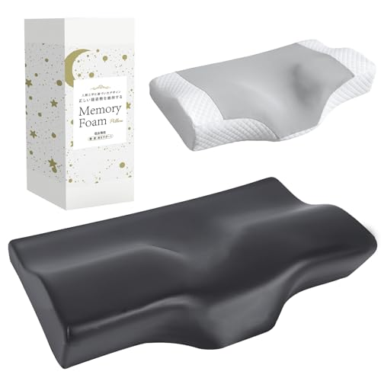
https://m.media-amazon.com/images/I/31pkGMEEdZL.jpg;https://m.media-amazon.com/images/I/510TtGo-EML.jpg;https://m.media-amazon.com/images/I/51YKvXm9j3L.jpg;https://m.media-amazon.com/images/I/51LPHH3CspL.jpg;https://m.media-amazon.com/images/I/51PAEED-lzL.jpg;https://m.media-amazon.com/images/I/413crxQc4SL.jpg;https://m.media-amazon.com/images/I/51IiS-VxQ-L.jpg;https://m.media-amazon.com/images/I/41cBT6rDTHL.jpg |  | AooDen 枕 竹炭まくら 低反発枕 首が痛くならない まくら 低め高め選択可能 横向き寝 仰向け寝 安眠枕 竹炭素材 消臭 調湿 除湿 通気 カバー洗濯可 母の日/父の日/誕生日プレゼント 56x28x5.5/10.5cm | https://www.amazon.co.jp/dp/B0F637PJM1/?tag=pkmsalechanne-22 | https://www.amazon.co.jp/dp/B0F637PJM1 | 2792 | 5 | 50 | 3280 | 16.00% |  |  |  |  | FALSE | FALSE |  | 15.00% | 492 | 5 | D | FALSE |  |  | N/A | N/A |  |  |  | B0F637PJM1
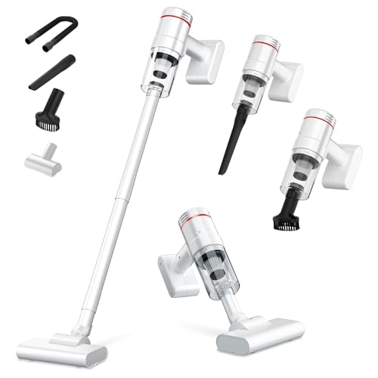
https://m.media-amazon.com/images/I/3153gbXXV2L.jpg;https://m.media-amazon.com/images/I/41NMJj79KrL.jpg;https://m.media-amazon.com/images/I/41xcX37E22L.jpg;https://m.media-amazon.com/images/I/41Ec5HDBEtL.jpg;https://m.media-amazon.com/images/I/41pS59Y2qNL.jpg;https://m.media-amazon.com/images/I/41Wrva+C6bL.jpg;https://m.media-amazon.com/images/I/41jrxjpyv4L.jpg;https://m.media-amazon.com/images/I/41O1UUqTGYL.jpg |  | 掃除機 コードレス 15000pa超強力吸引 スティック掃除機 35分連続稼働&5種類ノズル2way スティッククリーナー ハンディクリーナー 延長パイプ ライト付き 超軽量0.66kg 多重濾過 HEPAフィルター 静音設計 そうじき Type-C充電式 一人暮らし 日本語取扱説明書 車用/家庭用 | https://www.amazon.co.jp/dp/B0DP9XYX9W/?tag=pkmsalechanne-22 | https://www.amazon.co.jp/dp/B0DP9XYX9W | 5370 | 4 | 246 | 4989 | 16.00% |  |  |  |  | FALSE | FALSE |  | 10.00% | 499 | 75 | D | FALSE |  |  | N/A | N/A |  |  |  | B0DP9XYX9W
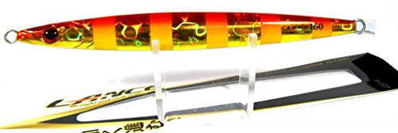
https://m.media-amazon.com/images/I/41SI4QQe-dL.jpg;https://m.media-amazon.com/images/I/41M05dAuX9L.jpg;https://m.media-amazon.com/images/I/41SI4QQe-dL.jpg |  | シャウト(shaut!) メタルジグ ランス 140mm 80g レッドゴールドピンクゼブラ #51(RGPZ) 101LC ルアー | https://www.amazon.co.jp/dp/B00P49SZVS/?tag=pkmsalechanne-22 | https://www.amazon.co.jp/dp/B00P49SZVS | 61470 | 4.1 | 65 | 941 | 16.00% |  |  |  |  | FALSE | FALSE |  | 9.99% | 94 | 10 | F | FALSE |  |  | N/A | N/A |  |  |  | B00P49SZVS
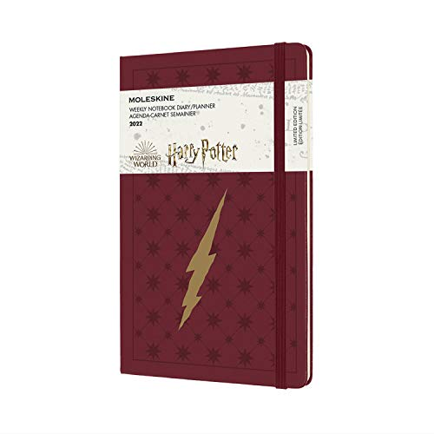
https://m.media-amazon.com/images/I/41gnj-crU4L.jpg;https://m.media-amazon.com/images/I/31Bu7tdwvPL.jpg;https://m.media-amazon.com/images/I/41Oy7+BbDFL.jpg;https://m.media-amazon.com/images/I/31+xhaTGtkL.jpg;https://m.media-amazon.com/images/I/31eIrpppitL.jpg;https://m.media-amazon.com/images/I/41x+aeW1v8L.jpg |  | モレスキン 手帳 ハリー・ポッター 2022年 1月始まり 12ヶ月 ウィークリーダイアリー ハードカバー ラージサイズサイズ レッド DHP12WN3Y22 | https://www.amazon.co.jp/dp/B09C29JV2F/?tag=pkmsalechanne-22 | https://www.amazon.co.jp/dp/B09C29JV2F | 46908 | 4.1 | 56 | 858 | 17.00% |  |  |  |  | FALSE | FALSE |  | 14.99% | 129 | 8 | D | FALSE |  |  | N/A | N/A |  |  |  | B09C29JV2F
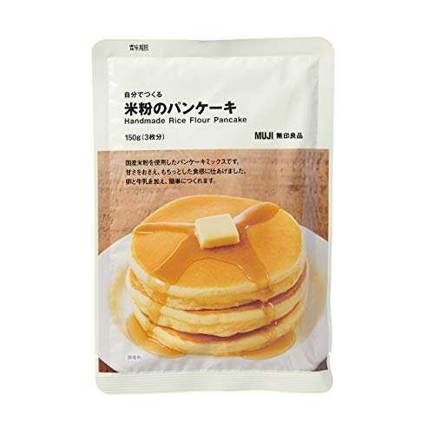
https://m.media-amazon.com/images/I/41Hq48WnKfL.jpg;https://m.media-amazon.com/images/I/51AcB26CeDL.jpg;https://m.media-amazon.com/images/I/410hUQitxaL.jpg;https://m.media-amazon.com/images/I/51VYjC+DP4L.jpg |  | 無印良品 自分でつくる 米粉のパンケーキ 150g(3枚分) 82148015 | https://www.amazon.co.jp/dp/B08GQBDWLS/?tag=pkmsalechanne-22 | https://www.amazon.co.jp/dp/B08GQBDWLS | 2888 | 4.3 | 389 | 251 | 17.00% |  |  |  |  | FALSE | FALSE |  | 11.95% | 30 | 15 | D | FALSE |  |  | N/A | N/A |  |  |  | B08GQBDWLS
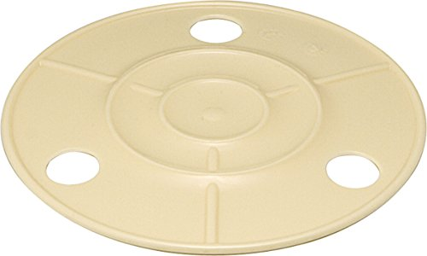
https://m.media-amazon.com/images/I/31d6sr1AYxL.jpg;https://m.media-amazon.com/images/I/51NcYzU-LoL.jpg;https://m.media-amazon.com/images/I/51+opmBOrZL.jpg;https://m.media-amazon.com/images/I/4145rxSJC8L.jpg;https://m.media-amazon.com/images/I/51WqyURbfqL.jpg |  | リス 漬物樽用 押し蓋 丸型 アイボリー 5型用 | https://www.amazon.co.jp/dp/B001BP1NWC/?tag=pkmsalechanne-22 | https://www.amazon.co.jp/dp/B001BP1NWC | 724 | 4.2 | 512 | 329 | 17.00% |  |  |  |  | FALSE | FALSE |  | 15.00% | 49 | 10 | D | FALSE |  |  | N/A | N/A |  |  |  | B001BP1NWC
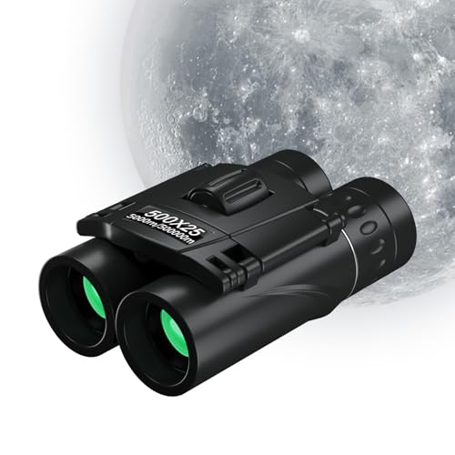
https://m.media-amazon.com/images/I/41evdsblBxL.jpg;https://m.media-amazon.com/images/I/51z3HKh+IDL.jpg;https://m.media-amazon.com/images/I/51Ppz080bUL.jpg;https://m.media-amazon.com/images/I/51UZzlfaDML.jpg;https://m.media-amazon.com/images/I/51vb2S4U8YL.jpg;https://m.media-amazon.com/images/I/41SI4rS3RxL.jpg;https://m.media-amazon.com/images/I/51xBf0d4UWL.jpg |  | 双眼鏡 ライブ用 20倍 オペラグラス 超軽量 コンパクト 防水防塵 防振 疲労を防ぐ 軽量150g. 小型 メガネ対応双眼鏡 倍率調整可能 バードウォッチング/スポーツ観戦用/スポーツ観戦用/卒業コンサート 日本語取扱説明書 | https://www.amazon.co.jp/dp/B0F6JQMHXB/?tag=pkmsalechanne-22 | https://www.amazon.co.jp/dp/B0F6JQMHXB | 6616 | 5 | 219 | 1848 | 18.00% |  |  |  |  | FALSE | FALSE |  | 8.00% | 148 | 289 | D | FALSE |  |  | N/A | N/A |  |  |  | B0F6JQMHXB
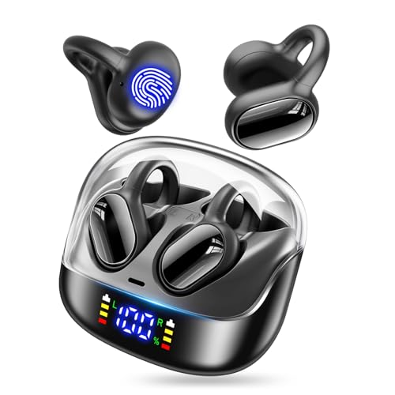
https://m.media-amazon.com/images/I/413G-4-yUIL.jpg;https://m.media-amazon.com/images/I/41fJQFq5vlL.jpg;https://m.media-amazon.com/images/I/41oEAk7JSKL.jpg;https://m.media-amazon.com/images/I/41peEbk94jL.jpg;https://m.media-amazon.com/images/I/41dWhO+bRhL.jpg;https://m.media-amazon.com/images/I/41B9FRnlT1L.jpg;https://m.media-amazon.com/images/I/41DacDsuIHL.jpg |  | イヤホン bluetooth ワイヤレスイヤホン 【2025次世代 最先端Bluetooth5.4 イヤーカフイヤホン】 オープンイヤーイヤホン 骨伝導の進化 耳挟み型 耳を塞がない LCDディスプレイ残量表示 65時間使用 Hi-Fi AAC/SBCに対応 通話ノイズキャンセリング ブルートゥースイヤホン 自動ペアリング 音漏れ抑制 IPX7防水 (ブラック) | https://www.amazon.co.jp/dp/B0F4WFD3D2/?tag=pkmsalechanne-22 | https://www.amazon.co.jp/dp/B0F4WFD3D2 | 522 | 4.5 | 195 | 2198 | 19.00% |  |  |  |  | FALSE | FALSE |  | 10.00% | 220 | 5 | D | FALSE |  |  | N/A | N/A |  |  |  | B0F4WFD3D2
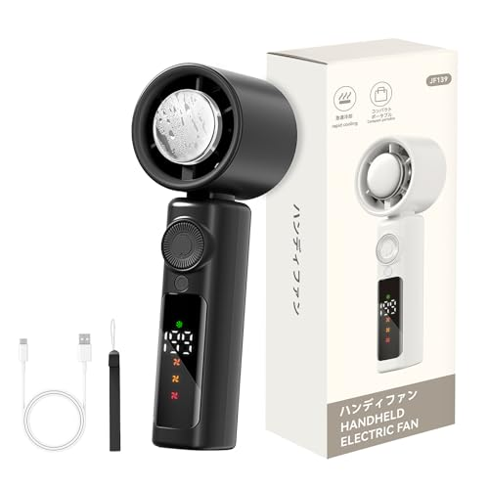
https://m.media-amazon.com/images/I/413GR+fmxEL.jpg;https://m.media-amazon.com/images/I/41-cQFFzZAL.jpg;https://m.media-amazon.com/images/I/51W1PFqhw9L.jpg;https://m.media-amazon.com/images/I/41wzQTrUE5L.jpg;https://m.media-amazon.com/images/I/51GOtQeOYWL.jpg;https://m.media-amazon.com/images/I/51ZL1iasO2L.jpg;https://m.media-amazon.com/images/I/51hsJ2xi7jL.jpg |  | ハンディファン【2025新登場・6000mAh大容量・ 液晶画面残量表示】手持ち扇風機 冷却プレート付き 風量1-199無段階調整 強力送風 冷却機能 接触冷感 静音設計 高速ドローンモーター 軽量 扇風機 ハンディ 長時間連続 ストラップ付き 熱中症対策 通勤通学用冷却ファン | https://www.amazon.co.jp/dp/B0F38HLRX7/?tag=pkmsalechanne-22 | https://www.amazon.co.jp/dp/B0F38HLRX7 | 77175 | 4.7 | 142 | 2998 | 19.00% |  |  |  |  | FALSE | FALSE |  | 10.00% | 300 | 4 | F | FALSE |  |  | N/A | N/A |  |  |  | B0F38HLRX7
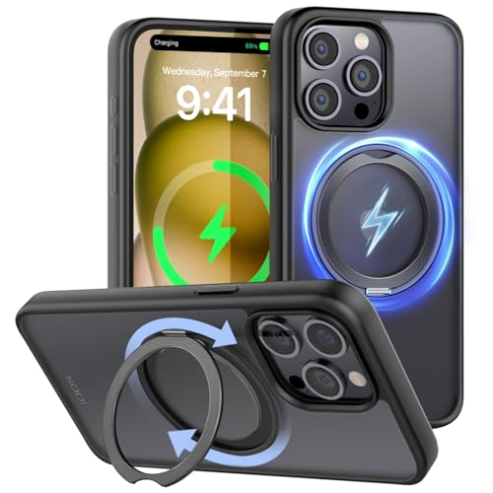
https://m.media-amazon.com/images/I/41v85rVJw0L.jpg;https://m.media-amazon.com/images/I/41pHsPMwYVL.jpg;https://m.media-amazon.com/images/I/41NbrujvIpL.jpg;https://m.media-amazon.com/images/I/21raB0ixkQL.jpg;https://m.media-amazon.com/images/I/41ST4OrpcrL.jpg;https://m.media-amazon.com/images/I/4164YO+y9IL.jpg;https://m.media-amazon.com/images/I/51TfZ1DzV1L.jpg;https://m.media-amazon.com/images/I/41Gxk0KcvfL.jpg;https://m.media-amazon.com/images/I/41Cw9mC-w0L.jpg |  | SODI iPhone 15 Pro 用 ケース 「360°回転スタンド」 Mag-Safe対応 マグネット式 SGS認証 耐衝撃 隠しスタンド 指紋防止 黄変防止 マット感 スマホケース YouTube視聴 FaceTime アイフォン15 Pro 用 ブラック | https://www.amazon.co.jp/dp/B0CD66TNX2/?tag=pkmsalechanne-22 | https://www.amazon.co.jp/dp/B0CD66TNX2 | 41370 | 4 | 375 | 1189 | 19.00% |  |  |  |  | FALSE | FALSE |  | 10.01% | 119 | 20 | D | FALSE |  |  | N/A | N/A |  |  |  | B0CD66TNX2
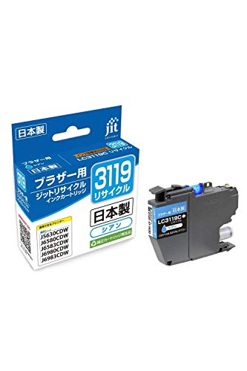
https://m.media-amazon.com/images/I/413dNIz81UL.jpg;https://m.media-amazon.com/images/I/51XlVFaZkmL.jpg;https://m.media-amazon.com/images/I/61yPoFFX5XL.jpg;https://m.media-amazon.com/images/I/51n0-oH1PZL.jpg;https://m.media-amazon.com/images/I/518w7Jg-e9L.jpg |  | ジット ブラザー（BROTHER） LC-3119C 対応 シアン リサイクルインク 日本製 JIT-NB3119C | https://www.amazon.co.jp/dp/B08MBTKCCD/?tag=pkmsalechanne-22 | https://www.amazon.co.jp/dp/B08MBTKCCD | 43862 | 4.2 | 130 | 1273 | 19.00% |  |  |  |  | FALSE | FALSE |  | 9.99% | 127 | 10 | D | FALSE |  |  | N/A | N/A |  |  |  | B08MBTKCCD
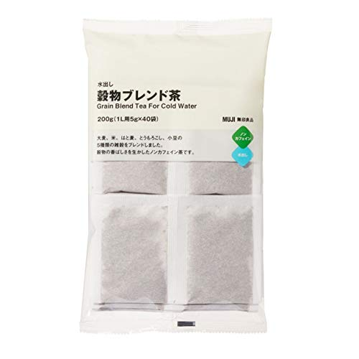
https://m.media-amazon.com/images/I/31O2PQch5-L.jpg;https://m.media-amazon.com/images/I/513bBfX-i3L.jpg;https://m.media-amazon.com/images/I/41ZX+bsIxaL.jpg |  | 無印良品 水出し 穀物ブレンド茶 200g(1L用5g×40袋) 82218787 | https://www.amazon.co.jp/dp/B08GQBCPW4/?tag=pkmsalechanne-22 | https://www.amazon.co.jp/dp/B08GQBCPW4 | 7460 | 4.3 | 74 | 299 | 19.00% |  |  |  |  | FALSE | FALSE |  | 10.03% | 30 | 15 | D | FALSE |  |  | N/A | N/A |  |  |  | B08GQBCPW4
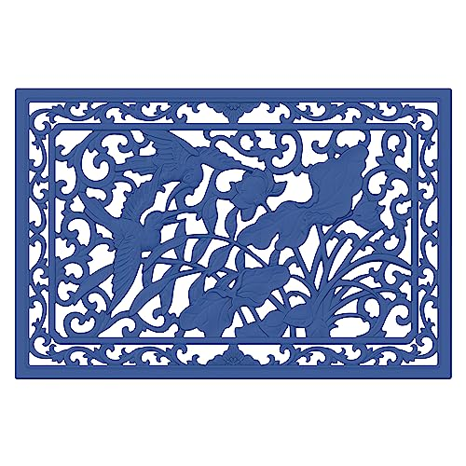
https://m.media-amazon.com/images/I/51P1u1NTqvL.jpg;https://m.media-amazon.com/images/I/51Sb+nijeCL.jpg;https://m.media-amazon.com/images/I/61ZWZ4UijgL.jpg;https://m.media-amazon.com/images/I/51HRa4x-hkL.jpg;https://m.media-amazon.com/images/I/61I2qzq6GZL.jpg;https://m.media-amazon.com/images/I/51Sm7GmPpeL.jpg;https://m.media-amazon.com/images/I/41m4aRC2RUL.jpg;https://m.media-amazon.com/images/I/513liFGOmEL.jpg |  | SICHENGDA 玄関マット 屋外 泥落とし エントランスラバーマット おしゃれ 洗いやすい (ダークブルーカワセミ柄, 750*500mm) | https://www.amazon.co.jp/dp/B0C94MVGSV/?tag=pkmsalechanne-22 | https://www.amazon.co.jp/dp/B0C94MVGSV | 13251 | 4.1 | 231 | 2250 | 20.00% |  |  |  |  | FALSE | FALSE |  | 15.02% | 338 | 55 | D | FALSE |  |  | N/A | N/A |  |  |  | B0C94MVGSV
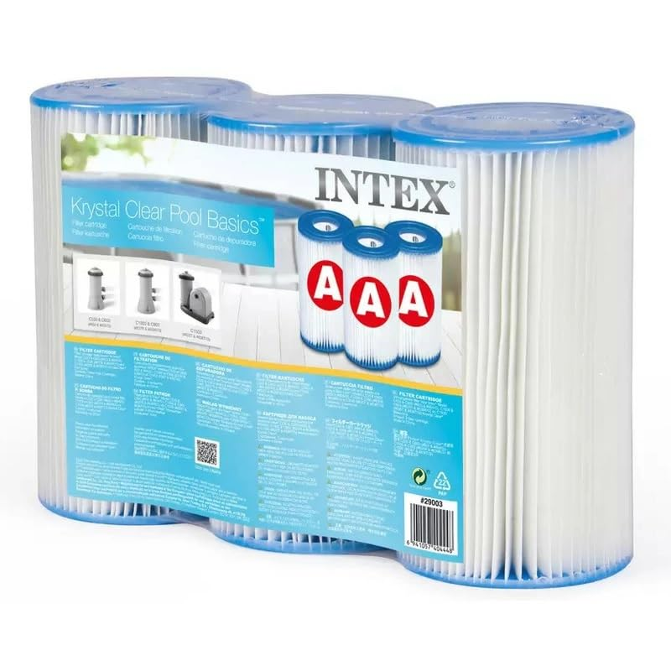
https://m.media-amazon.com/images/I/51q1VImINQL.jpg |  | [3個セット]INTEX 詰替用フィルターカートリッジ クリスタルクリア・カートリッジフィルターポンプ 並行輸入 | https://www.amazon.co.jp/dp/B00L4QQHUQ/?tag=pkmsalechanne-22 | https://www.amazon.co.jp/dp/B00L4QQHUQ | 27713 | 4.5 | 95 | 2199 | 20.00% |  |  |  |  | FALSE | FALSE |  | 15.00% | 330 | 999 | D | FALSE |  |  | N/A | N/A |  |  |  | B00L4QQHUQ
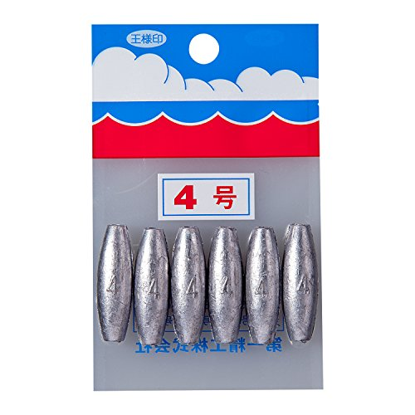
https://m.media-amazon.com/images/I/519-sHiQcYL.jpg |  | 第一精工 釣り用オモリ パック 長型 4号 23026 シルバー | https://www.amazon.co.jp/dp/B000AR6WE6/?tag=pkmsalechanne-22 | https://www.amazon.co.jp/dp/B000AR6WE6 | 124 | 4 | 1412 | 198 | 21.00% |  |  |  |  | FALSE | FALSE |  | 15.15% | 30 | 6 | D | FALSE |  |  | N/A | N/A |  |  |  | B000AR6WE6
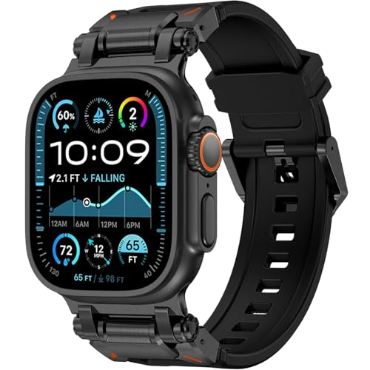
https://m.media-amazon.com/images/I/51ts1X8u+tL.jpg;https://m.media-amazon.com/images/I/51Cx6OjBcjL.jpg;https://m.media-amazon.com/images/I/51QwHt0QLtL.jpg;https://m.media-amazon.com/images/I/41I1k0JwAXL.jpg |  | 新登場 アップルウォッチ バンド ultra 49mm/46mm/45mm/44mm/42mm Series 10/9/8/7/SE2/SE/6/5/4/3/2/1 Apple Watch バンド スポーツ 防水 TPU 柔らかい アップルウォッチ ベルト メンズ スポーツ (ブラック-ブラック, 49mm/46mm/45mm/44mm/42mm) | https://www.amazon.co.jp/dp/B0DT58P6R2/?tag=pkmsalechanne-22 | https://www.amazon.co.jp/dp/B0DT58P6R2 | 11268 | 4.5 | 171 | 2099 | 22.00% |  |  |  |  | FALSE | FALSE |  | 8.00% | 168 | 5 | D | FALSE |  |  | N/A | N/A |  |  |  | B0DT58P6R2

https://m.media-amazon.com/images/I/31V8+aDehTL.jpg;https://m.media-amazon.com/images/I/51g9V72tGzL.jpg;https://m.media-amazon.com/images/I/51SLzBgMQDL.jpg;https://m.media-amazon.com/images/I/51bgsVkN9QL.jpg;https://m.media-amazon.com/images/I/51TPp-WppSL.jpg;https://m.media-amazon.com/images/I/41YrQMKEIGL.jpg |  | キユーピー 1L バジル&チーズドレッシング 1000ml (業務用) 大容量 | https://www.amazon.co.jp/dp/B006GJSO7U/?tag=pkmsalechanne-22 | https://www.amazon.co.jp/dp/B006GJSO7U | 212 | 4.3 | 10532 | 859 | 22.00% |  |  |  |  | FALSE | FALSE |  | 8.03% | 69 | 12 | D | FALSE |  |  | N/A | N/A |  |  |  | B006GJSO7U
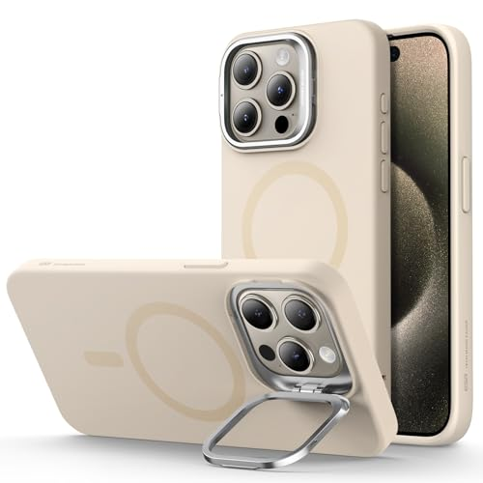
https://m.media-amazon.com/images/I/416pdcIA1iL.jpg;https://m.media-amazon.com/images/I/41TO9PumjRL.jpg;https://m.media-amazon.com/images/I/41+kkHPItgL.jpg;https://m.media-amazon.com/images/I/41gV251CjxL.jpg;https://m.media-amazon.com/images/I/41HxIb-MqfL.jpg;https://m.media-amazon.com/images/I/412SOVbAeNL.jpg;https://m.media-amazon.com/images/I/51MP-2uMu5L.jpg;https://m.media-amazon.com/images/I/41HCB-CwG+L.jpg;https://m.media-amazon.com/images/I/512MnIl8LnL.jpg |  | ESR iPhone 15 Pro Max ケース スタンド付き MagSafe シリコン ミリタリーグレードの保護 カメラ隠れスタンド内蔵 iPhone 15 Pro Max用マグネットスマホケース イエロー Cloud Series | https://www.amazon.co.jp/dp/B0CC1HPYMH/?tag=pkmsalechanne-22 | https://www.amazon.co.jp/dp/B0CC1HPYMH | 26309 | 4.3 | 7134 | 1269 | 23.00% |  |  |  |  | FALSE | FALSE |  | 10.01% | 127 | 23 | D | FALSE |  |  | N/A | N/A |  |  |  | B0CC1HPYMH
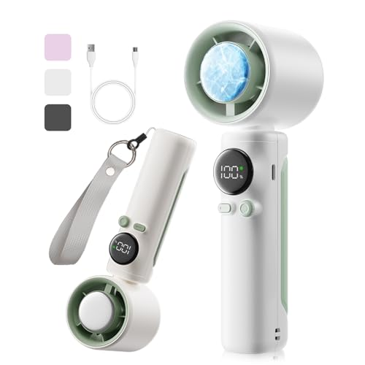
https://m.media-amazon.com/images/I/31NTKM+QKwL.jpg;https://m.media-amazon.com/images/I/51OMKcJuY5L.jpg;https://m.media-amazon.com/images/I/41DVEGjxjCL.jpg;https://m.media-amazon.com/images/I/51qLmHSzmWL.jpg;https://m.media-amazon.com/images/I/41jTQjzV5SL.jpg;https://m.media-amazon.com/images/I/41I3CPLbIHL.jpg;https://m.media-amazon.com/images/I/410BWxTqntL.jpg;https://m.media-amazon.com/images/I/41ENgQTEvkL.jpg;https://m.media-amazon.com/images/I/41zdWSt7wZL.jpg |  | ORTCI 携帯扇風機 ハンディファン 冷却プレート【2025新モデル・ 瞬間冷却-16℃・高速モーター】1-100無段階調節 Type-C 充電式扇風機 5000mAh 7枚羽根冷風 ハンディ扇風機 強力 静音 卓上 手持ちファン 小型 LEDディスプレイ残量表示 軽量 暑さ対策 熱中症対策 通勤 通学 fan ストラップ付き (ホワイト) | https://www.amazon.co.jp/dp/B0F2H8B8QX/?tag=pkmsalechanne-22 | https://www.amazon.co.jp/dp/B0F2H8B8QX | 32846 | 4.6 | 2647 | 3580 | 24.00% | Yes | 700 |  |  | FALSE | FALSE |  | 10.00% | 358 | 5 | D | FALSE |  |  | N/A | N/A |  |  |  | B0F2H8B8QX

https://m.media-amazon.com/images/I/41x6T+PE9YL.jpg;https://m.media-amazon.com/images/I/51vqP8Eaw9L.jpg;https://m.media-amazon.com/images/I/414ICxPWlyL.jpg;https://m.media-amazon.com/images/I/514Zu5e+syL.jpg;https://m.media-amazon.com/images/I/41z5DL5zVLL.jpg;https://m.media-amazon.com/images/I/41yIjRE4REL.jpg;https://m.media-amazon.com/images/I/41x9FB1kC+L.jpg;https://m.media-amazon.com/images/I/41JrbNMkQvL.jpg;https://m.media-amazon.com/images/I/41P00BBWNqL.jpg |  | ORTCI 携帯扇風機 ハンディファン 冷却プレート【2025新モデル・ 瞬間冷却-16℃・高速モーター】1-100無段階調節 Type-C 充電式扇風機 4000mAh 7枚羽根冷風 ハンディ扇風機 強力 静音 卓上ファン 手持ち 小型 LEDディスプレイ残量表示 軽量 暑さ対策 熱中症対策 通勤 通学 fan ストラップ付き (ダックグレー) | https://www.amazon.co.jp/dp/B0F2H6ZCBF/?tag=pkmsalechanne-22 | https://www.amazon.co.jp/dp/B0F2H6ZCBF | 32846 | 4.6 | 2646 | 3580 | 24.00% | Yes | 700 |  |  | FALSE | FALSE |  | 10.00% | 358 | 5 | D | FALSE |  |  | N/A | N/A |  |  |  | B0F2H6ZCBF

https://m.media-amazon.com/images/I/31R1DzvlHUL.jpg;https://m.media-amazon.com/images/I/416PxTm4rnL.jpg;https://m.media-amazon.com/images/I/410jIS1OXSL.jpg;https://m.media-amazon.com/images/I/41JyP4kTjJL.jpg;https://m.media-amazon.com/images/I/41U3ngxxCrL.jpg;https://m.media-amazon.com/images/I/41EtEt7ZHAL.jpg;https://m.media-amazon.com/images/I/418G0AOuCjL.jpg |  | 【新登場】 ネックケア 首 リラクゼーション器 EMS & TENSのW効果・加温・振動機能 首元ケア 首元リフレッシュ TYPE-C充電式 静音 軽量 小型 10種類モード 16段階強度調整 自動オフ機能 液晶ディスプレイ 簡単操作 母の日ギフト 記念日 誕生日プレゼント 男女兼用 日本語説明書付 (ホワイトｘグレー) | https://www.amazon.co.jp/dp/B0DTP5L22W/?tag=pkmsalechanne-22 | https://www.amazon.co.jp/dp/B0DTP5L22W | 1735 | 4.6 | 184 | 2980 | 24.00% |  |  |  |  | FALSE | FALSE |  | 10.00% | 298 | 10 | D | FALSE |  |  | N/A | N/A |  |  |  | B0DTP5L22W

https://m.media-amazon.com/images/I/41EEbr9T6WL.jpg;https://m.media-amazon.com/images/I/41gXnPckkvL.jpg;https://m.media-amazon.com/images/I/414OFdLNmDL.jpg;https://m.media-amazon.com/images/I/41apKR28CuL.jpg;https://m.media-amazon.com/images/I/51fgdud306L.jpg;https://m.media-amazon.com/images/I/41VYyMmheGL.jpg;https://m.media-amazon.com/images/I/41cEfrfVYjL.jpg |  | タイプC 充電器 PD 20W USB Type-C 急速充電器 iPhone16/iPhone15充電 [MFI/PSE認証済み/PD&QC3.0対応] 2M USB-C & C充電ケーブル2本 可愛い Type-C ACアダプター タイプC アイフォン iphone 16/iPhone 15/Pro/max/iPad Pro/AirPods その他USB-C機器に互換品(ピンク) | https://www.amazon.co.jp/dp/B0DQSTST7F/?tag=pkmsalechanne-22 | https://www.amazon.co.jp/dp/B0DQSTST7F | 47463 | 4.9 | 73 | 1597 | 24.00% |  |  |  |  | FALSE | FALSE |  | 10.00% | 160 | 22 | D | FALSE |  |  | N/A | N/A |  |  |  | B0DQSTST7F

https://m.media-amazon.com/images/I/41V8gGq4myL.jpg;https://m.media-amazon.com/images/I/518hACCDwmL.jpg;https://m.media-amazon.com/images/I/517k6YwglQL.jpg;https://m.media-amazon.com/images/I/41crtheHh3L.jpg;https://m.media-amazon.com/images/I/415z2dxg-FL.jpg;https://m.media-amazon.com/images/I/41IaQ5xv4VL.jpg;https://m.media-amazon.com/images/I/41aw6kHa6+L.jpg |  | Hopeholic 枕カバー 2枚セット ピローケース 50x70 かわいい フリル シアサッカー生地 封筒式 まくらかばー 優しい肌触り 柔らかい 洗い替え 速乾タイプ ピーチスキン加工 四季通用 ライトグレー | https://www.amazon.co.jp/dp/B0DJ6K3SJT/?tag=pkmsalechanne-22 | https://www.amazon.co.jp/dp/B0DJ6K3SJT | 14430 | 4.3 | 50 | 750 | 24.00% |  |  |  |  | FALSE | FALSE |  | 15.03% | 113 | 2 | D | FALSE |  |  | N/A | N/A |  |  |  | B0DJ6K3SJT

https://m.media-amazon.com/images/I/51s2j0MHm-L.jpg;https://m.media-amazon.com/images/I/41r6DLopSUL.jpg;https://m.media-amazon.com/images/I/4164c6kRbOL.jpg;https://m.media-amazon.com/images/I/41gjsN3+XWL.jpg;https://m.media-amazon.com/images/I/41usMjnQmUL.jpg;https://m.media-amazon.com/images/I/41SW1BaQsLL.jpg;https://m.media-amazon.com/images/I/51tWSVJEXAL.jpg;https://m.media-amazon.com/images/I/31lwpRs2lZL.jpg |  | シュミテクトブラシ やさしく歯周ケア3次元フィット 歯ブラシ 知覚過敏ケア 薄型レギュラー (ふつう) 4本 ※色はお選び頂けません 4色 | https://www.amazon.co.jp/dp/B085S9S6F9/?tag=pkmsalechanne-22 | https://www.amazon.co.jp/dp/B085S9S6F9 | 10306 | 4 | 91 | 800 | 24.00% |  |  |  |  | FALSE | FALSE |  | 8.02% | 64 | 30 | D | FALSE |  |  | N/A | N/A |  |  |  | B085S9S6F9

https://m.media-amazon.com/images/I/41sXlY7+u8L.jpg;https://m.media-amazon.com/images/I/41fVFBJLspL.jpg;https://m.media-amazon.com/images/I/5180xTFrMkL.jpg |  | SHAKES HOOD(シェイクスフード) SH-6800H-SP08 STI レバー用 ショッキングピンク (シマノST-6800/5800/4700シリーズ対応) ハード SH-6800H-SP08 | https://www.amazon.co.jp/dp/B01BS2EVYO/?tag=pkmsalechanne-22 | https://www.amazon.co.jp/dp/B01BS2EVYO | 26670 | 4.2 | 186 | 1583 | 24.00% |  |  |  |  | FALSE | FALSE |  | 10.02% | 159 | 2 | D | FALSE |  |  | N/A | N/A |  |  |  | B01BS2EVYO

https://m.media-amazon.com/images/I/41+04x8ZueL.jpg;https://m.media-amazon.com/images/I/41+BXLtBLfL.jpg;https://m.media-amazon.com/images/I/414rIxldVjL.jpg;https://m.media-amazon.com/images/I/41wqHcZx4ML.jpg;https://m.media-amazon.com/images/I/41jVsRVUklL.jpg;https://m.media-amazon.com/images/I/417dskzpXxL.jpg;https://m.media-amazon.com/images/I/41fEq69X69L.jpg |  | 【2025革新型・高速モーター】ドライヤー 大風量 速乾 高濃度マイナスイオン 折り畳み式 軽量 57℃恒温 3段階調節 低騒音 小型 コンパクト 静音 ヘアドライヤー 過熱保護 速乾ノズル付き 家庭用/出張用/旅行用 PSE認証済み Gray | https://www.amazon.co.jp/dp/B0DTTS4WFX/?tag=pkmsalechanne-22 | https://www.amazon.co.jp/dp/B0DTTS4WFX | 9375 | 4.5 | 1101 | 2998 | 25.00% |  |  |  |  | FALSE | FALSE |  | 15.00% | 450 | 1 | D | FALSE |  |  | N/A | N/A |  |  |  | B0DTTS4WFX

https://m.media-amazon.com/images/I/51zNBg0s3BL.jpg;https://m.media-amazon.com/images/I/51mWwwiPD4L.jpg |  | 手提げ袋 小判抜き ローズガーデン バラ-S (100枚) RG-4 | https://www.amazon.co.jp/dp/B01HEPKBRU/?tag=pkmsalechanne-22 | https://www.amazon.co.jp/dp/B01HEPKBRU | 3042 | 4.1 | 331 | 2202 | 25.00% |  |  |  |  | FALSE | FALSE |  | 14.99% | 330 | 50 | D | FALSE |  |  | N/A | N/A |  |  |  | B01HEPKBRU

https://m.media-amazon.com/images/I/41p-N0YeelL.jpg;https://m.media-amazon.com/images/I/41pUmDVuazS.jpg;https://m.media-amazon.com/images/I/410XbaUfo4S.jpg;https://m.media-amazon.com/images/I/31XMhCRO3FS.jpg;https://m.media-amazon.com/images/I/31sEpYX05PS.jpg;https://m.media-amazon.com/images/I/41cHHgpuodS.jpg;https://m.media-amazon.com/images/I/31t-9Lo0ZOS.jpg;https://m.media-amazon.com/images/I/317ef6OCN5S.jpg;https://m.media-amazon.com/images/I/31Hsp1rLm7S.jpg |  | 【YMXPY】iPhone13mini アルミバンパーケース メタル+シリコンフレーム 二重構造 レンズ保護 軽量 ストラップ穴 耐衝撃 サイドバンパー (iPhone13mini, レッド) | https://www.amazon.co.jp/dp/B09GKKD25N/?tag=pkmsalechanne-22 | https://www.amazon.co.jp/dp/B09GKKD25N | 42680 | 4 | 375 | 975 | 25.00% |  |  |  |  | FALSE | FALSE |  | 10.04% | 98 | 10 | D | FALSE |  |  | N/A | N/A |  |  |  | B09GKKD25N

https://m.media-amazon.com/images/I/41ZvnWM7mfL.jpg;https://m.media-amazon.com/images/I/51hYfJTV1zL.jpg;https://m.media-amazon.com/images/I/31+nG9QPetL.jpg;https://m.media-amazon.com/images/I/115CXS3NjlL.jpg |  | YO-ZURI(ヨーヅリ) 雑品・小物: [HP]ローリングスイベル 黒 5号 | https://www.amazon.co.jp/dp/B000BS9QBA/?tag=pkmsalechanne-22 | https://www.amazon.co.jp/dp/B000BS9QBA | 7525 | 4.2 | 142 | 165 | 25.00% |  |  |  |  | FALSE | FALSE |  | 18.18% | 30 | 6 | D | FALSE |  |  | N/A | N/A |  |  |  | B000BS9QBA

https://m.media-amazon.com/images/I/41QF8v7DolL.jpg;https://m.media-amazon.com/images/I/41ZnZRzU54L.jpg;https://m.media-amazon.com/images/I/51O3bOIqoTL.jpg;https://m.media-amazon.com/images/I/51E7b58KLBL.jpg;https://m.media-amazon.com/images/I/418jtD76ZIL.jpg;https://m.media-amazon.com/images/I/41jbN0M+PKL.jpg;https://m.media-amazon.com/images/I/41OXDPa7rBL.jpg |  | 【2025夏最新増圧設計・3秒冷却・超暴風】ハンディファン 冷却プレート搭載 携帯扇風機 ハンディ扇風機 冷感 手持ち扇風機 5段階 超高速 暴風 5in1 ストラップ付き ポータブル Type-C 卓上 首掛け 熱中症対策/マスク蒸れ対策/花火大会/キャンプ/スポーツ観戦/アウトドア プレゼント | https://www.amazon.co.jp/dp/B0DRYD52D6/?tag=pkmsalechanne-22 | https://www.amazon.co.jp/dp/B0DRYD52D6 | 35494 | 4.4 | 206 | 1980 | 26.00% |  |  |  |  | FALSE | FALSE |  | 10.00% | 198 | 568 | D | FALSE |  |  | N/A | N/A |  |  |  | B0DRYD52D6

https://m.media-amazon.com/images/I/51Vyx3gxx5L.jpg;https://m.media-amazon.com/images/I/51LDSAYVy9L.jpg;https://m.media-amazon.com/images/I/51IQlD+-+wL.jpg;https://m.media-amazon.com/images/I/51KCI1LrrjL.jpg;https://m.media-amazon.com/images/I/51NclZfqwjL.jpg;https://m.media-amazon.com/images/I/516SdZq7OaL.jpg;https://m.media-amazon.com/images/I/51IfVLOJZOL.jpg |  | プラス テープのり ノリノポッド 強力に貼れる 8.4mm×10m 10個入 38-892 | https://www.amazon.co.jp/dp/B07D5CWXW7/?tag=pkmsalechanne-22 | https://www.amazon.co.jp/dp/B07D5CWXW7 | 1654 | 4.4 | 635 | 1876 | 26.00% |  |  |  |  | FALSE | FALSE |  | 15.01% | 282 | 3 | D | FALSE |  |  | N/A | N/A |  |  |  | B07D5CWXW7

https://m.media-amazon.com/images/I/41KHjz-82NL.jpg;https://m.media-amazon.com/images/I/413+rRWxfDL.jpg;https://m.media-amazon.com/images/I/41FhK2OjtvL.jpg;https://m.media-amazon.com/images/I/511cVQGSX8L.jpg;https://m.media-amazon.com/images/I/41JHo9ZhCML.jpg;https://m.media-amazon.com/images/I/41qUUlLbbzL.jpg;https://m.media-amazon.com/images/I/41XxGUG4HGL.jpg |  | 携帯扇風機 ハンディファン【2024年新型・冷感プレート付 急速冷却＆ストラップ付】 BOLYDOOM 手持ち扇風機 100段階風量調節 LCDディスプレイ搭載 5000ｍAh大容量電池内蔵 USB充電式 熱中症対策 暑さ対策 超軽量 静音 持ち運び便利 小型卓上扇風機 (ダークグレー) | https://www.amazon.co.jp/dp/B0D3V56S96/?tag=pkmsalechanne-22 | https://www.amazon.co.jp/dp/B0D3V56S96 | 72519 | 4.4 | 225 | 3580 | 27.00% | Yes | 700 |  |  | FALSE | FALSE |  | 10.00% | 358 | 3 | F | FALSE |  |  | N/A | N/A |  |  |  | B0D3V56S96

https://m.media-amazon.com/images/I/51SOVpAkGiL.jpg;https://m.media-amazon.com/images/I/419I2H4KlUL.jpg;https://m.media-amazon.com/images/I/41WvJuV3USL.jpg;https://m.media-amazon.com/images/I/41US0O1TEOL.jpg;https://m.media-amazon.com/images/I/414CcY4J1rL.jpg;https://m.media-amazon.com/images/I/510heuQLmXL.jpg;https://m.media-amazon.com/images/I/51FXG5bkFcL.jpg;https://m.media-amazon.com/images/I/417ZW8BEUkL.jpg;https://m.media-amazon.com/images/I/41x57cNp-vL.jpg |  | 10m Veetop CAT7 LANケーブル カテゴリー7 フラット 高速 10Gbps 750MHz STP 金メッキコネクタ RJ45 二重シールド 爪折れ防止 光回線 有線ランケーブル wi-fiケーブル パソコン モデム ルーター PS3 PS4 PS5 Xbox等に対応らんけーぶる | https://www.amazon.co.jp/dp/B07Q224V1L/?tag=pkmsalechanne-22 | https://www.amazon.co.jp/dp/B07Q224V1L | 63318 | 4.2 | 427 | 999 | 27.00% |  |  |  |  | FALSE | FALSE |  | 10.01% | 100 | 45 | F | FALSE |  |  | N/A | N/A |  |  |  | B07Q224V1L

https://m.media-amazon.com/images/I/210eGX7Z90L.jpg |  | ハンディ・クラウン 竹ブラシ 重慶 200mm | https://www.amazon.co.jp/dp/B000TGJQ5A/?tag=pkmsalechanne-22 | https://www.amazon.co.jp/dp/B000TGJQ5A | 24767 | 4.2 | 64 | 141 | 27.00% |  |  |  |  | FALSE | FALSE |  | 7.48% | 11 | 6 | D | FALSE |  |  | N/A | N/A |  |  |  | B000TGJQ5A

https://m.media-amazon.com/images/I/41CT5xhnfQL.jpg;https://m.media-amazon.com/images/I/41am8xqO9GL.jpg;https://m.media-amazon.com/images/I/510H5b4hiOL.jpg;https://m.media-amazon.com/images/I/41PA3cM6JnL.jpg;https://m.media-amazon.com/images/I/51DJrWCXiIL.jpg;https://m.media-amazon.com/images/I/51tcg77erIL.jpg;https://m.media-amazon.com/images/I/51k90EUuXiL.jpg;https://m.media-amazon.com/images/I/51kH7kmCikL.jpg |  | オカ(OKA) 乾度良好Dナチュレ ロングマット ローズピンク 約50cm×270cm | https://www.amazon.co.jp/dp/B07CGVY5VT/?tag=pkmsalechanne-22 | https://www.amazon.co.jp/dp/B07CGVY5VT | 62489 | 4.1 | 112 | 4716 | 28.00% |  |  |  |  | FALSE | FALSE |  | 14.99% | 707 | 3 | F | FALSE |  |  | N/A | N/A |  |  |  | B07CGVY5VT

https://m.media-amazon.com/images/I/41Wc-foVe1L.jpg;https://m.media-amazon.com/images/I/51h7+7Vo73L.jpg;https://m.media-amazon.com/images/I/61dte8X1KfL.jpg;https://m.media-amazon.com/images/I/61l2GGkVUmL.jpg;https://m.media-amazon.com/images/I/5133NoM+UKL.jpg |  | ミツカン 惣菜庵チリソース 1170g | https://www.amazon.co.jp/dp/B0068CVKHQ/?tag=pkmsalechanne-22 | https://www.amazon.co.jp/dp/B0068CVKHQ | 4542 | 4 | 932 | 500 | 28.00% |  |  |  |  | FALSE | FALSE |  | 8.00% | 40 | 1 | D | FALSE |  |  | N/A | N/A |  |  |  | B0068CVKHQ

https://m.media-amazon.com/images/I/416a2YoEtTL.jpg;https://m.media-amazon.com/images/I/31WMyBRwKbL.jpg |  | 光 プレート 押売り・セールス KP215-2 | https://www.amazon.co.jp/dp/B00AO17UTY/?tag=pkmsalechanne-22 | https://www.amazon.co.jp/dp/B00AO17UTY | 6745 | 4.1 | 285 | 228 | 28.00% |  |  |  |  | FALSE | FALSE |  | 13.16% | 30 | 14 | D | FALSE |  |  | N/A | N/A |  |  |  | B00AO17UTY

https://m.media-amazon.com/images/I/515BLqLXf9L.jpg;https://m.media-amazon.com/images/I/41PvAsXblXL.jpg;https://m.media-amazon.com/images/I/51cagCCUK6L.jpg;https://m.media-amazon.com/images/I/51-YsGQuzRL.jpg;https://m.media-amazon.com/images/I/51SRO6vacPL.jpg;https://m.media-amazon.com/images/I/51VgUZ26m6L.jpg;https://m.media-amazon.com/images/I/51XpYbnb4wL.jpg |  | BCI-351XL BCI-350XL キヤノン 用 インク 351 350 BCI-351 BCI-350 6色マルチパック Canon 用 インク 351 350 大容量 351XL 350XL 互換インク 対応機種：MG7530 MG7130 MG6330 MG6530 MG6730 MG5430 MG5630 MG5530 MX723 MX923 iX6830 iP8730 iP7230 | https://www.amazon.co.jp/dp/B0CVVXJMSH/?tag=pkmsalechanne-22 | https://www.amazon.co.jp/dp/B0CVVXJMSH | 13478 | 4 | 73 | 1380 | 29.00% |  |  |  |  | FALSE | FALSE |  | 10.00% | 138 | 20 | D | FALSE |  |  | N/A | N/A |  |  |  | B0CVVXJMSH

https://m.media-amazon.com/images/I/51elKQkzytL.jpg;https://m.media-amazon.com/images/I/51HBTPuyY8L.jpg;https://m.media-amazon.com/images/I/41fCi3bXHdL.jpg;https://m.media-amazon.com/images/I/51djMcss6oL.jpg;https://m.media-amazon.com/images/I/41xjNfGJeZL.jpg;https://m.media-amazon.com/images/I/51qxg04zPOL.jpg |  | ライオン ペットキレイ 毎日でも洗えるリンスインシャンプー 犬用 330mLx3個パック まとめ買い LIONPET | https://www.amazon.co.jp/dp/B08LNFG6K4/?tag=pkmsalechanne-22 | https://www.amazon.co.jp/dp/B08LNFG6K4 | 299 | 4.3 | 2042 | 1382 | 29.00% |  |  |  |  | FALSE | FALSE |  | 8.03% | 111 | 5 | D | FALSE |  |  | N/A | N/A |  |  |  | B08LNFG6K4

https://m.media-amazon.com/images/I/41tqXvdNGkL.jpg |  | ハヤブサ(Hayabusa) ひとっ飛び カゴ釣り五目 カラ鈎2m チヌ2本鈎 3-2.5 | https://www.amazon.co.jp/dp/B00F788UAW/?tag=pkmsalechanne-22 | https://www.amazon.co.jp/dp/B00F788UAW | 3516 | 4.1 | 247 | 251 | 29.00% |  |  |  |  | FALSE | FALSE |  | 11.95% | 30 | 6 | D | FALSE |  |  | N/A | N/A |  |  |  | B00F788UAW

https://m.media-amazon.com/images/I/41VaKptS9vL.jpg;https://m.media-amazon.com/images/I/51rhHgjSfUL.jpg |  | サバトン マロンペースト / 240g 富澤商店 | https://www.amazon.co.jp/dp/B09B73QNLZ/?tag=pkmsalechanne-22 | https://www.amazon.co.jp/dp/B09B73QNLZ | 38322 | 4.2 | 150 | 1000 | 30.00% |  |  |  |  | FALSE | FALSE |  | 10.00% | 100 | 10 | D | FALSE |  |  | N/A | N/A |  |  |  | B09B73QNLZ

https://m.media-amazon.com/images/I/51v3H95FhJL.jpg;https://m.media-amazon.com/images/I/51nbotxpbVL.jpg;https://m.media-amazon.com/images/I/41R1KLH4IwL.jpg;https://m.media-amazon.com/images/I/51R9yAsf-pL.jpg;https://m.media-amazon.com/images/I/51d3wJxyvML.jpg |  | アイリスオーヤマ LED電球 口金直径17mm 広配光 25W形相当 昼光色 密閉器具対応 LDA2N-G-E17-2T6 | https://www.amazon.co.jp/dp/B07PWVHKNX/?tag=pkmsalechanne-22 | https://www.amazon.co.jp/dp/B07PWVHKNX | 5750 | 4.2 | 850 | 411 | 31.00% |  |  |  |  | FALSE | FALSE |  | 10.00% | 41 | 3 | D | FALSE |  |  | N/A | N/A |  |  |  | B07PWVHKNX

https://m.media-amazon.com/images/I/31dQuFDgT6L.jpg;https://m.media-amazon.com/images/I/41IEY6+aGIL.jpg;https://m.media-amazon.com/images/I/51DMV1ownQL.jpg;https://m.media-amazon.com/images/I/51yoRe+HgmL.jpg;https://m.media-amazon.com/images/I/41QJKsE8gZL.jpg |  | 日本酒 ギフト お歳暮 新潟コシヒカリ純米大吟醸 幻の酒 化粧箱入り 柏露酒造 720ml | https://www.amazon.co.jp/dp/B07GF9W4F3/?tag=pkmsalechanne-22 | https://www.amazon.co.jp/dp/B07GF9W4F3 | 8944 | 4.4 | 57 | 4140 | 31.00% |  |  |  |  | FALSE | FALSE |  | 10.00% | 414 | 39 | D | FALSE |  |  | N/A | N/A |  |  |  | B07GF9W4F3

https://m.media-amazon.com/images/I/61kGflDLTrL.jpg;https://m.media-amazon.com/images/I/51h54oWt8xL.jpg;https://m.media-amazon.com/images/I/51rsD6CpMxL.jpg;https://m.media-amazon.com/images/I/51s7BUzlxOL.jpg;https://m.media-amazon.com/images/I/51qMI2SSAcL.jpg;https://m.media-amazon.com/images/I/51wERQgar9L.jpg;https://m.media-amazon.com/images/I/51gBCBK-iQL.jpg |  | Greneo ネックピロー【業界独創の収納フック】首枕 飛行機 快適グッズ 低反発フォーム 人間工学が360°包み込む［夏も冬もOK！肌が呼吸するひんやり素材］トラベルピロー コンパクト 超軽量290g 折り畳み可能 neck pillow 脱着式・洗濯機対応 携帯枕 クッション 父の日 母の日 誕生日プレゼント 旅行 便利グッズ 機内/新幹線/夜行バス/車中泊/在宅ワーク適用（ブラックグレー） | https://www.amazon.co.jp/dp/B0F4QZS2D6/?tag=pkmsalechanne-22 | https://www.amazon.co.jp/dp/B0F4QZS2D6 | 2575 | 5 | 108 | 2799 | 32.00% |  |  |  |  | FALSE | FALSE |  | 7.99% | 224 | 3 | D | FALSE |  |  | N/A | N/A |  |  |  | B0F4QZS2D6

https://m.media-amazon.com/images/I/410z-v0KMAL.jpg;https://m.media-amazon.com/images/I/514huJd7CLL.jpg;https://m.media-amazon.com/images/I/51gRLhLFcsL.jpg;https://m.media-amazon.com/images/I/51aoJGHXi4L.jpg;https://m.media-amazon.com/images/I/51-fjiFcigL.jpg;https://m.media-amazon.com/images/I/51iwkJjoMtL.jpg;https://m.media-amazon.com/images/I/5169KhSpYGL.jpg |  | エアーポンプ 電動 空気入れ・空気抜き 携帯式エアーポンプ【5つのノズル＆ライト付＆収納袋付】USB充電式 超軽量 4Kpa 空気入れ 空気抜く 浮き輪 エアベット 真空袋 適用 (black) | https://www.amazon.co.jp/dp/B0F12SXMQN/?tag=pkmsalechanne-22 | https://www.amazon.co.jp/dp/B0F12SXMQN | 1629 | 4.9 | 52 | 2233 | 33.00% |  |  |  |  | FALSE | FALSE |  | 10.00% | 223 | 2 | D | FALSE |  |  | N/A | N/A |  |  |  | B0F12SXMQN

https://m.media-amazon.com/images/I/31DftdfZk3L.jpg;https://m.media-amazon.com/images/I/31ojZ64c7VL.jpg;https://m.media-amazon.com/images/I/41pqYWjTrLL.jpg;https://m.media-amazon.com/images/I/41GNubgdSaL.jpg;https://m.media-amazon.com/images/I/41Bo+XtGAhL.jpg;https://m.media-amazon.com/images/I/41SmLLEEO6L.jpg |  | BESTOOL マッサージブラシ、シャンプーブラシ、洗髪 ブラシ、男女子供兼用ブラシ、100％ソフト 髪の毛しっかり清潔 やさしいシリコン スカルプブラシ (ブルー) | https://www.amazon.co.jp/dp/B0B6ZFX7GT/?tag=pkmsalechanne-22 | https://www.amazon.co.jp/dp/B0B6ZFX7GT | 21315 | 4.1 | 112 | 499 | 33.00% |  |  |  |  | FALSE | FALSE |  | 6.01% | 30 | 12 | D | FALSE |  |  | N/A | N/A |  |  |  | B0B6ZFX7GT

https://m.media-amazon.com/images/I/318TEO3idbL.jpg;https://m.media-amazon.com/images/I/41+daA0K13L.jpg;https://m.media-amazon.com/images/I/410jpHsDw6L.jpg;https://m.media-amazon.com/images/I/514FBDxMTzL.jpg;https://m.media-amazon.com/images/I/419iO0fJA+L.jpg;https://m.media-amazon.com/images/I/41zZVrPUZ7L.jpg |  | 【ビジネスに最適！スムーズな通話を実現！】Bluetooth ヘッドセット マイク付き Bluetooth5.4+EDR イヤホンマイク オープンイヤー イヤホン ビジネスイヤホン ENCノイズキャンセリング技術 35g超軽量 究極のフィット感 最大20時間連続再生 耳を塞がない 自動ペアリング クリアな通話体験 ハンズフリー通話/テレワーク/Web会議/zoom | https://www.amazon.co.jp/dp/B0DRD697NV/?tag=pkmsalechanne-22 | https://www.amazon.co.jp/dp/B0DRD697NV | 1281 | 4.6 | 210 | 2698 | 34.00% |  |  |  |  | FALSE | FALSE |  | 10.00% | 270 | 964 | D | FALSE |  |  | N/A | N/A |  |  |  | B0DRD697NV

https://m.media-amazon.com/images/I/41I+IctgeYL.jpg;https://m.media-amazon.com/images/I/51OIqh2hoVL.jpg;https://m.media-amazon.com/images/I/51FuuW3Y3ZL.jpg;https://m.media-amazon.com/images/I/41Uu91P6WvL.jpg;https://m.media-amazon.com/images/I/41skvJZEWOL.jpg;https://m.media-amazon.com/images/I/41+0C6WDtaL.jpg;https://m.media-amazon.com/images/I/41iFbiSo-7L.jpg;https://m.media-amazon.com/images/I/51xoezEuPHL.jpg;https://m.media-amazon.com/images/I/413+22nYIHL.jpg |  | 【12個セット ピンク】toocki ケーブルホルダー ケーブルクリップ 磁気ロック式 磁石開閉 配線止め 配線整理 ケーブル調整可能 コードホルダー コードクリップ 貼り付け 強力粘着 USB配線収納 卓上 USBC ケーブル キーボードライン 電源コードなどに対応 | https://www.amazon.co.jp/dp/B0DD41S786/?tag=pkmsalechanne-22 | https://www.amazon.co.jp/dp/B0DD41S786 | 41761 | 4.5 | 95 | 1000 | 34.00% | Yes |  | 0.15 |  | FALSE | FALSE |  | 10.01% | 100 | 10 | D | FALSE |  |  | N/A | N/A |  |  |  | B0DD41S786

https://m.media-amazon.com/images/I/51mcIuqxeML.jpg;https://m.media-amazon.com/images/I/31EXroN6kTL.jpg;https://m.media-amazon.com/images/I/61T+DCXJaLL.jpg;https://m.media-amazon.com/images/I/51Vlj6UVZNL.jpg |  | ナカバヤシ クリアファイル どっさり個別ホルダー フラップ 1枚 67300 | https://www.amazon.co.jp/dp/B07168T4YY/?tag=pkmsalechanne-22 | https://www.amazon.co.jp/dp/B07168T4YY | 10612 | 4.2 | 102 | 210 | 34.00% |  |  |  |  | FALSE | FALSE |  | 14.29% | 30 | 1 | D | FALSE |  |  | N/A | N/A |  |  |  | B07168T4YY

https://m.media-amazon.com/images/I/418wscpbJqL.jpg;https://m.media-amazon.com/images/I/41+rV1oS7NL.jpg;https://m.media-amazon.com/images/I/41x+pslw6-L.jpg;https://m.media-amazon.com/images/I/41i4PikbXxL.jpg;https://m.media-amazon.com/images/I/41spR4g8BfL.jpg;https://m.media-amazon.com/images/I/51tkOxnMM9L.jpg;https://m.media-amazon.com/images/I/41QVQbhgo7L.jpg |  | HEIGKOIK AirPods 第4世代 ケース ロック付き マグネット式自動ロック Airpods4 ケース クリア (USB-C対応) 一体型 指紋防止 耐衝撃 ワイヤレス充電対応 保護カバー カラビナ付き イヤホン掃除道具付き (パープル, Airpods 4) | https://www.amazon.co.jp/dp/B0DXDTGYRT/?tag=pkmsalechanne-22 | https://www.amazon.co.jp/dp/B0DXDTGYRT | 77567 | 4.8 | 64 | 999 | 35.00% |  |  |  |  | FALSE | FALSE |  | 10.00% | 100 | 27 | F | FALSE |  |  | N/A | N/A |  |  |  | B0DXDTGYRT

https://m.media-amazon.com/images/I/4195dG+zYwL.jpg;https://m.media-amazon.com/images/I/51n8jIDStxL.jpg;https://m.media-amazon.com/images/I/51LLinKAeaL.jpg;https://m.media-amazon.com/images/I/51m2XPoY4gL.jpg;https://m.media-amazon.com/images/I/519KvrXeKGL.jpg;https://m.media-amazon.com/images/I/51bHluJdpDL.jpg |  | 椅子カバー チェアカバー 2枚 ダイニング 防水性 伸縮素材 耐久性 汚れ防止 加厚 洗える 家庭 ホテル ウェディング 結婚式洗える 取り外し可能 | https://www.amazon.co.jp/dp/B0D4LV3HYZ/?tag=pkmsalechanne-22 | https://www.amazon.co.jp/dp/B0D4LV3HYZ | 22537 | 4.1 | 67 | 999 | 35.00% |  |  |  |  | FALSE | FALSE |  | 15.00% | 150 | 5 | D | FALSE |  |  | N/A | N/A |  |  |  | B0D4LV3HYZ

https://m.media-amazon.com/images/I/51Q7DLZRanL.jpg;https://m.media-amazon.com/images/I/41rC7omzagL.jpg;https://m.media-amazon.com/images/I/51x2qD5jiVL.jpg;https://m.media-amazon.com/images/I/51Q7DLZRanL.jpg;https://m.media-amazon.com/images/I/61DLTfQ4F-L.jpg;https://m.media-amazon.com/images/I/51MMu4bhSyL.jpg;https://m.media-amazon.com/images/I/41JF5caT2IL.jpg |  | ニトリ ひんやりケットにもなる 掛け布団カバー Nグリップ 23NC8 セミダブルサイズ Nクール ポーラーベア NITORI 7523417 | https://www.amazon.co.jp/dp/B0BXXLC5FC/?tag=pkmsalechanne-22 | https://www.amazon.co.jp/dp/B0BXXLC5FC | 8789 | 4.1 | 200 | 1921 | 35.00% |  |  |  |  | FALSE | FALSE |  | 14.99% | 288 | 50 | D | FALSE |  |  | N/A | N/A |  |  |  | B0BXXLC5FC

https://m.media-amazon.com/images/I/41gNFt9+6JL.jpg;https://m.media-amazon.com/images/I/41Jq0DFFPyL.jpg;https://m.media-amazon.com/images/I/51Wf0VmwCwL.jpg;https://m.media-amazon.com/images/I/51TxCtSEAkL.jpg;https://m.media-amazon.com/images/I/517mZVIN51L.jpg;https://m.media-amazon.com/images/I/41deOtz5XgL.jpg;https://m.media-amazon.com/images/I/51K5MYM0M9L.jpg |  | Hakusan ゼロハーネス 負担軽減 犬用ハーネス サイズ調整可 簡単着脱 夜間反射材 軽量 通気 ハンドル付き ネームプレート XL サイズ ブルーカモ | https://www.amazon.co.jp/dp/B09R9DKJWP/?tag=pkmsalechanne-22 | https://www.amazon.co.jp/dp/B09R9DKJWP | 9766 | 4.2 | 78 | 2329 | 35.00% |  |  |  |  | FALSE | FALSE |  | 14.99% | 349 | 2 | D | FALSE |  |  | N/A | N/A |  |  |  | B09R9DKJWP

https://m.media-amazon.com/images/I/31CL6KI4gvL.jpg;https://m.media-amazon.com/images/I/51lCFWTWihL.jpg;https://m.media-amazon.com/images/I/51aPq+rtKNL.jpg;https://m.media-amazon.com/images/I/51mUDqvudSL.jpg;https://m.media-amazon.com/images/I/41ZucCL3e0L.jpg;https://m.media-amazon.com/images/I/41ItUrnhvoL.jpg;https://m.media-amazon.com/images/I/41yLM37m4hL.jpg |  | クレールフォンテーヌ アージュバッグ | https://www.amazon.co.jp/dp/B06XW5SBD7/?tag=pkmsalechanne-22 | https://www.amazon.co.jp/dp/B06XW5SBD7 | 39814 | 4.6 | 3207 | 701 | 35.00% |  |  |  |  | FALSE | FALSE |  | 15.00% | 105 | 99 | D | FALSE |  |  | N/A | N/A |  |  |  | B06XW5SBD7

https://m.media-amazon.com/images/I/51d+oh92xXL.jpg;https://m.media-amazon.com/images/I/51LIEdTZfcL.jpg;https://m.media-amazon.com/images/I/51MUcajYWtL.jpg;https://m.media-amazon.com/images/I/6171BS5qWsL.jpg;https://m.media-amazon.com/images/I/61bZgDMFFRL.jpg;https://m.media-amazon.com/images/I/61oHbu-RSLL.jpg;https://m.media-amazon.com/images/I/61Wongeg-qL.jpg;https://m.media-amazon.com/images/I/51hRwRgOjWL.jpg |  | ヘッドライト USB-C充電式 【2025業界 新デザイン】 高輝度 LED ヘッドライト 赤＆白ライト ジェスチャー検知 900mAhのバッテリー 夜釣り 最適 登山 キャンプ 超軽量 散歩 アウトドア 作業 釣り SOS点滅 災害 停電用 小型 ヘッド ライト | https://www.amazon.co.jp/dp/B0F6T5ZFHP/?tag=pkmsalechanne-22 | https://www.amazon.co.jp/dp/B0F6T5ZFHP | 1726 | 4.6 | 83 | 1280 | 36.00% |  |  |  |  | FALSE | FALSE |  | 15.00% | 192 | 65 | D | FALSE |  |  | N/A | N/A |  |  |  | B0F6T5ZFHP

https://m.media-amazon.com/images/I/315E05E4MML.jpg;https://m.media-amazon.com/images/I/41FJBzseP7L.jpg;https://m.media-amazon.com/images/I/51Q9BBwaARL.jpg;https://m.media-amazon.com/images/I/513vaPTN1wL.jpg;https://m.media-amazon.com/images/I/51VTOkoAs9L.jpg;https://m.media-amazon.com/images/I/41DBTBZ55tL.jpg;https://m.media-amazon.com/images/I/31iPZkhic2L.jpg;https://m.media-amazon.com/images/I/51rgRRTnTnL.jpg;https://m.media-amazon.com/images/I/51YIETHZqpL.jpg |  | Cywinfow フェンネル精油 アロマオイル 100％天然植物由来 フェンネルエッセンシャルオイル 10ml (標準サイズ) | https://www.amazon.co.jp/dp/B0DG6BZ625/?tag=pkmsalechanne-22 | https://www.amazon.co.jp/dp/B0DG6BZ625 | 13044 | 4.3 | 58 | 799 | 36.00% |  |  |  |  | FALSE | FALSE |  | 10.00% | 80 |  | D | FALSE |  |  | N/A | N/A |  |  |  | B0DG6BZ625

https://m.media-amazon.com/images/I/41SrTEEZI2L.jpg;https://m.media-amazon.com/images/I/51PVIVKq3SL.jpg;https://m.media-amazon.com/images/I/51qpj9nOESL.jpg;https://m.media-amazon.com/images/I/410sd8bAEGL.jpg;https://m.media-amazon.com/images/I/51yRT3DxMaL.jpg;https://m.media-amazon.com/images/I/51XEOjoTxxL.jpg;https://m.media-amazon.com/images/I/51XRLAB+GuL.jpg;https://m.media-amazon.com/images/I/51vkf7r+uIL.jpg;https://m.media-amazon.com/images/I/51xv3b4t6CL.jpg |  | カラコン エンジェルカラー バンビ ワンデー 1箱10枚入 angelcolor bambi series 1day 益若つばさ PWR：-6.50／COLOR：スワンブルー | https://www.amazon.co.jp/dp/B0B49RQYSH/?tag=pkmsalechanne-22 | https://www.amazon.co.jp/dp/B0B49RQYSH | 3347 | 4.5 | 991 | 1376 | 36.00% |  |  |  |  | FALSE | FALSE |  | 7.99% | 110 | 1 | D | FALSE |  |  | N/A | N/A |  |  |  | B0B49RQYSH

https://m.media-amazon.com/images/I/41jZBaU3vJL.jpg;https://m.media-amazon.com/images/I/41hXCRUIoML.jpg;https://m.media-amazon.com/images/I/41v2TncooML.jpg;https://m.media-amazon.com/images/I/41jj-uXUX3L.jpg;https://m.media-amazon.com/images/I/51JxsggWsdL.jpg;https://m.media-amazon.com/images/I/51fDfvdZkVL.jpg |  | トンボ鉛筆 筆ペン デュアルブラッシュペン AB-T プロセスイエロー 6本 AB-T055-6P | https://www.amazon.co.jp/dp/B00IG8ZDPA/?tag=pkmsalechanne-22 | https://www.amazon.co.jp/dp/B00IG8ZDPA | 75567 | 4.4 | 56 | 1265 | 36.00% |  |  |  |  | FALSE | FALSE |  | 15.00% | 190 | 99 | F | FALSE |  |  | N/A | N/A |  |  |  | B00IG8ZDPA

https://m.media-amazon.com/images/I/41CJhmyMa9L.jpg;https://m.media-amazon.com/images/I/41KfVIzBzTL.jpg;https://m.media-amazon.com/images/I/41mTTwDSWXL.jpg;https://m.media-amazon.com/images/I/4142y+jfIHL.jpg;https://m.media-amazon.com/images/I/41mQwd5YHaL.jpg;https://m.media-amazon.com/images/I/41Dcmrt9-jL.jpg;https://m.media-amazon.com/images/I/415EF6-1skL.jpg;https://m.media-amazon.com/images/I/41nZILsNl2L.jpg;https://m.media-amazon.com/images/I/41CTSCwT78L.jpg |  | ハンディファン 携帯扇風機【2025革新型・1〜100段階の風量調整・超大風量】手持ち扇風機 軽量設計 USB充電式 バッテリー残量表示 大容量電池 長時間稼働 5段階風量調整 LEDディスプレイ ストラップ付きカラビナ付き 手持ち/首掛け/卓上 持ち運び便利 暑さ対策 熱中症対策 旅行/キャンプ/アウトドア/通学/通勤/贈り物/花火大会などに適用 （アイボリー） | https://www.amazon.co.jp/dp/B0F5P3YBGG/?tag=pkmsalechanne-22 | https://www.amazon.co.jp/dp/B0F5P3YBGG | 9173 | 4.9 | 248 | 1999 | 37.00% |  |  |  |  | FALSE | FALSE |  | 10.00% | 200 | 20 | D | FALSE |  |  | N/A | N/A |  |  |  | B0F5P3YBGG

https://m.media-amazon.com/images/I/41u-fGmCipL.jpg;https://m.media-amazon.com/images/I/41w06TpDP1L.jpg;https://m.media-amazon.com/images/I/41+PDnDKt6L.jpg;https://m.media-amazon.com/images/I/51SLiVk+GML.jpg;https://m.media-amazon.com/images/I/41csDNXHEhL.jpg;https://m.media-amazon.com/images/I/418w6Q+OP+L.jpg;https://m.media-amazon.com/images/I/51j6GRYhAYL.jpg |  | Diane Bonheur(ダイアン ボヌール) シャンプー [ナイトドリームティーの香り] モイスト&リペア ダイアンボヌール 詰め替え 400ml オーガニック 無添加 | https://www.amazon.co.jp/dp/B0BBKGM1MX/?tag=pkmsalechanne-22 | https://www.amazon.co.jp/dp/B0BBKGM1MX | 2718 | 4.4 | 480 | 630 | 37.00% |  |  |  |  | FALSE | FALSE |  | 7.97% | 50 | 4 | D | FALSE |  |  | N/A | N/A |  |  |  | B0BBKGM1MX

https://m.media-amazon.com/images/I/31FFoNqL7uL.jpg;https://m.media-amazon.com/images/I/31KqOJDHDmL.jpg;https://m.media-amazon.com/images/I/31cXIEvGgaL.jpg;https://m.media-amazon.com/images/I/41w7PalIllS.jpg;https://m.media-amazon.com/images/I/51nMOGUkFBL.jpg;https://m.media-amazon.com/images/I/41sMfNDpp9L.jpg;https://m.media-amazon.com/images/I/51qlESFVDlL.jpg |  | 花瓶 白 陶器 花器 フラワーベース ホワイト 大 25cm かびん 北欧 セラミック おしゃれ 生け花 インテリア 家の装飾 プレゼント ギフト | https://www.amazon.co.jp/dp/B097TDR6S3/?tag=pkmsalechanne-22 | https://www.amazon.co.jp/dp/B097TDR6S3 | 23647 | 4.1 | 71 | 2080 | 37.00% | Yes |  | 0.05 |  | FALSE | FALSE |  | 14.99% | 312 | 84 | D | FALSE |  |  | N/A | N/A |  |  |  | B097TDR6S3

https://m.media-amazon.com/images/I/41PYrLQZleL.jpg;https://m.media-amazon.com/images/I/519w6wKvCQL.jpg;https://m.media-amazon.com/images/I/41JCHjvrScL.jpg;https://m.media-amazon.com/images/I/41YoRzIM6lL.jpg;https://m.media-amazon.com/images/I/41BtRlF5TkL.jpg;https://m.media-amazon.com/images/I/412waoS4vqL.jpg;https://m.media-amazon.com/images/I/41g0JriBxgL.jpg;https://m.media-amazon.com/images/I/61+uUUZmHDL.jpg;https://m.media-amazon.com/images/I/41RJIOtWWfL.jpg |  | 日本製 掛け布団カバー 綿100％ 和晒し ガーゼ ダブルロングサイズ 190cmX210cm ラベンダー ダブル | https://www.amazon.co.jp/dp/B073DVP1QW/?tag=pkmsalechanne-22 | https://www.amazon.co.jp/dp/B073DVP1QW | 30020 | 4.2 | 547 | 3184 | 37.00% | Yes |  | 0.05 |  | FALSE | FALSE |  | 15.00% | 478 | 5 | D | FALSE |  |  | N/A | N/A |  |  |  | B073DVP1QW

https://m.media-amazon.com/images/I/51Ib12rY2wL.jpg;https://m.media-amazon.com/images/I/51pdVXSxXlL.jpg;https://m.media-amazon.com/images/I/419mWEBtjrL.jpg;https://m.media-amazon.com/images/I/41X4cysCqYL.jpg;https://m.media-amazon.com/images/I/41L6L92cVvL.jpg;https://m.media-amazon.com/images/I/41LX3f0SWHL.jpg;https://m.media-amazon.com/images/I/51y+YmgT4OL.jpg;https://m.media-amazon.com/images/I/51AbBmKl3XL.jpg |  | サンケーキコム 目玉クリップ 中 10個入×10箱 プラ製 50mm PMDV-2MX-10 色込 | https://www.amazon.co.jp/dp/B01MR748TE/?tag=pkmsalechanne-22 | https://www.amazon.co.jp/dp/B01MR748TE | 3042 | 4.2 | 249 | 4137 | 37.00% |  |  |  |  | FALSE | FALSE |  | 15.01% | 621 | 99 | D | FALSE |  |  | N/A | N/A |  |  |  | B01MR748TE

https://m.media-amazon.com/images/I/41DiOPD1g0L.jpg;https://m.media-amazon.com/images/I/51xLv8hc0VL.jpg;https://m.media-amazon.com/images/I/51UXMnmMWZL.jpg;https://m.media-amazon.com/images/I/51Cqt8sbsfL.jpg;https://m.media-amazon.com/images/I/51VwYETJLBL.jpg |  | ダイワ(DAIWA) D-スナップ ライト S 867481 | https://www.amazon.co.jp/dp/B005NL1E6A/?tag=pkmsalechanne-22 | https://www.amazon.co.jp/dp/B005NL1E6A | 2788 | 4.3 | 734 | 378 | 38.00% |  |  |  |  | FALSE | FALSE |  | 4.94% | 19 | 6 | D | FALSE |  |  | N/A | N/A |  |  |  | B005NL1E6A

https://m.media-amazon.com/images/I/41sf7GuYsPL.jpg;https://m.media-amazon.com/images/I/51Pv1yJ+R5L.jpg;https://m.media-amazon.com/images/I/51IVHHgGKLL.jpg;https://m.media-amazon.com/images/I/5126XpQrcaL.jpg;https://m.media-amazon.com/images/I/51djU6z90FL.jpg;https://m.media-amazon.com/images/I/51iZyg8wiiL.jpg;https://m.media-amazon.com/images/I/51Ox89Q5ACL.jpg |  | サーキュレーター 静音 節電対策 360度首振り DCモーター 30畳 パワフル送風 6段階風量調節 リモコン付き タイマー機能 自動運転 省エネ 換気/冷房/空気循環/部屋干し/衣類乾燥 日本語取扱説明書付き | https://www.amazon.co.jp/dp/B0F2N1MBWQ/?tag=pkmsalechanne-22 | https://www.amazon.co.jp/dp/B0F2N1MBWQ | 2831 | 4.9 | 179 | 5780 | 39.00% |  |  |  |  | FALSE | FALSE |  | 10.00% | 578 | 30 | D | FALSE |  |  | N/A | N/A |  |  |  | B0F2N1MBWQ

https://m.media-amazon.com/images/I/316cvi4z4jL.jpg;https://m.media-amazon.com/images/I/41QH39pEPeL.jpg;https://m.media-amazon.com/images/I/418TkntoXGL.jpg |  | トレードワン(TRADE ONE) 毎日とりかえ キッチンスポンジ 使い捨て 30枚 万能クエン酸 【水垢や石鹼カスに】 食器洗い シンク 30829 | https://www.amazon.co.jp/dp/B0D6QVPN7K/?tag=pkmsalechanne-22 | https://www.amazon.co.jp/dp/B0D6QVPN7K | 8381 | 4 | 54 | 208 | 39.00% |  |  |  |  | FALSE | FALSE |  | 14.42% | 30 | 10 | D | FALSE |  |  | N/A | N/A |  |  |  | B0D6QVPN7K

https://m.media-amazon.com/images/I/41ASDFyILiL.jpg;https://m.media-amazon.com/images/I/41toQhAOYiL.jpg;https://m.media-amazon.com/images/I/416nB7P2bXL.jpg;https://m.media-amazon.com/images/I/51jJXlnkQoL.jpg;https://m.media-amazon.com/images/I/51eWgmZQSlL.jpg;https://m.media-amazon.com/images/I/412WJR6u7ZL.jpg |  | Kritlife すねあて シンガード レッグスリーブ付き レガース レッグガード大人 子供 吸収衝撃 通気性 怪我防止 ジュニア キッズ サッカーウエア フットサル スポーツサポーター セット 男女兼用 カーフスリーブ付き (L（170-190cm）, ホワイト) | https://www.amazon.co.jp/dp/B0B2RNCLQN/?tag=pkmsalechanne-22 | https://www.amazon.co.jp/dp/B0B2RNCLQN | 8294 | 4.1 | 92 | 968 | 39.00% | Yes |  | 0.2 |  | FALSE | FALSE |  | 10.00% | 97 | 15 | D | FALSE |  |  | N/A | N/A |  |  |  | B0B2RNCLQN

https://m.media-amazon.com/images/I/41hnpX7043L.jpg |  | スマートバリュー ジョインテックス 指サック＜リング型＞ M 5個 B249J-M5 | https://www.amazon.co.jp/dp/B003COR6NU/?tag=pkmsalechanne-22 | https://www.amazon.co.jp/dp/B003COR6NU | 18874 | 4.4 | 112 | 183 | 39.00% |  |  |  |  | FALSE | FALSE |  | 16.39% | 30 | 14 | D | FALSE |  |  | N/A | N/A |  |  |  | B003COR6NU

https://m.media-amazon.com/images/I/31QTfHX+brL.jpg;https://m.media-amazon.com/images/I/41EebKU8W5L.jpg;https://m.media-amazon.com/images/I/415uXO-pA3L.jpg;https://m.media-amazon.com/images/I/411G1pt+eeL.jpg;https://m.media-amazon.com/images/I/41EojSt-CdL.jpg;https://m.media-amazon.com/images/I/41fc7AF+pLL.jpg;https://m.media-amazon.com/images/I/41zLG12yN-L.jpg;https://m.media-amazon.com/images/I/31+AoCFBWuL.jpg;https://m.media-amazon.com/images/I/31ahnUWg6bL.jpg |  | 【Amazon.co.jp限定】ハンディファン 手持＆卓上2WAY冷却 冷却プレート搭載 携帯扇風機 冷感 手持ち扇風機 長時間稼働 クーラー機能 ミニファン 熱中症対策 USB充電式 小型 卓上 首掛け ストラップ付き カラビナ付き 通勤 アウトドア 母の日 ギフト (ピンク) | https://www.amazon.co.jp/dp/B0F6M4CYZC/?tag=pkmsalechanne-22 | https://www.amazon.co.jp/dp/B0F6M4CYZC | 3401 | 4.9 | 84 | 1999 | 40.00% |  |  |  |  | FALSE | FALSE |  | 10.00% | 200 | 291 | D | FALSE |  |  | N/A | N/A |  |  |  | B0F6M4CYZC

https://m.media-amazon.com/images/I/41Pzw82Qr5L.jpg;https://m.media-amazon.com/images/I/519ddklyPwL.jpg;https://m.media-amazon.com/images/I/510txWWgDtL.jpg;https://m.media-amazon.com/images/I/51rmuw2IyXL.jpg;https://m.media-amazon.com/images/I/51wH9IK-hKL.jpg |  | パイオニア企画 全粒粉 800g | https://www.amazon.co.jp/dp/B003VD2RAY/?tag=pkmsalechanne-22 | https://www.amazon.co.jp/dp/B003VD2RAY | 37726 | 4.3 | 631 | 637 | 40.00% |  |  |  |  | FALSE | FALSE |  | 5.02% | 32 | 15 | D | FALSE |  |  | N/A | N/A |  |  |  | B003VD2RAY

https://m.media-amazon.com/images/I/41fQIBr0m-L.jpg;https://m.media-amazon.com/images/I/41upBGULBSL.jpg;https://m.media-amazon.com/images/I/41l4V00XbzL.jpg;https://m.media-amazon.com/images/I/41t5sj5suIL.jpg;https://m.media-amazon.com/images/I/418-QTwBCzL.jpg;https://m.media-amazon.com/images/I/51yqxoo2x5L.jpg |  | ハンディファン 冷却プレート ペルチェ素子 携帯扇風機 1〜100段階無段階風量調整 大容量 静音・強力 ハンディ扇風機 最大12時間使用可能 手持ち扇風機 首掛け・卓上両用 小型 ミニファン 2025 オフィス・通勤・通学・旅行・アウトドアに最適 熱中症対策 | https://www.amazon.co.jp/dp/B0F2TRXGZX/?tag=pkmsalechanne-22 | https://www.amazon.co.jp/dp/B0F2TRXGZX | 341 | 4.7 | 94 | 1493 | 41.00% |  |  |  |  | FALSE | FALSE |  | 9.97% | 149 | 1 | D | FALSE |  |  | N/A | N/A |  |  |  | B0F2TRXGZX

https://m.media-amazon.com/images/I/41OEglx-ttL.jpg;https://m.media-amazon.com/images/I/51qp8rj-ZzL.jpg;https://m.media-amazon.com/images/I/41-7JW4YQjL.jpg;https://m.media-amazon.com/images/I/41rtfr3GseL.jpg;https://m.media-amazon.com/images/I/51hMQQJlY1L.jpg;https://m.media-amazon.com/images/I/51Ll7R5fYWL.jpg;https://m.media-amazon.com/images/I/41yyxqMCLYL.jpg;https://m.media-amazon.com/images/I/412AgI9Yq7L.jpg |  | 2025【新バージョン】ひげそり シェーバー 電動 メンズ 往復式 電気シェーバー 深剃り 髭剃り 3枚刃 usb充電式 LEDディスプレ 乾湿両用 電動シェーバー 低騒音 ヒゲトリマー 軽量 コンパクト 高耐久 電気カミソリ 水洗い IPX7防水 携帯髭剃り お風呂 持ち運び便利 男性 父の日 旅行 出張 プレゼント ギフト 取扱説明書付き | https://www.amazon.co.jp/dp/B0DTHN5YCR/?tag=pkmsalechanne-22 | https://www.amazon.co.jp/dp/B0DTHN5YCR | 27397 | 4.7 | 90 | 2323 | 41.00% |  |  |  |  | FALSE | FALSE |  | 10.00% | 232 | 20 | D | FALSE |  |  | N/A | N/A |  |  |  | B0DTHN5YCR

https://m.media-amazon.com/images/I/31sqg2CIEQL.jpg;https://m.media-amazon.com/images/I/41a6N77T4AL.jpg;https://m.media-amazon.com/images/I/41P74EXWqQL.jpg;https://m.media-amazon.com/images/I/41D52t7ZZVL.jpg;https://m.media-amazon.com/images/I/41wc65a2LmL.jpg |  | ワイヤレスイヤホン イヤホン bluetooth 【2025音質特化モデル·最大55時間の再生時間】 重低音 LEDディスプレイ表示 小型/軽量 IPX7防水 ブルートゥース 接続瞬時 Hi-Fi ブルートゥースイヤホン Type-C 急速充電 ぶるーとぅーすイヤホン iPhone/Android/Pad適用 スポーツ/通勤/通学/WEB会議 | https://www.amazon.co.jp/dp/B0DT48NCKC/?tag=pkmsalechanne-22 | https://www.amazon.co.jp/dp/B0DT48NCKC | 76 | 4.8 | 201 | 2599 | 41.00% |  |  |  |  | FALSE | FALSE |  | 10.01% | 260 | 6 | D | FALSE |  |  | N/A | N/A |  |  |  | B0DT48NCKC

https://m.media-amazon.com/images/I/51r9qiNhNHL.jpg;https://m.media-amazon.com/images/I/51-tAVfzfUL.jpg;https://m.media-amazon.com/images/I/51HvaXclbcL.jpg;https://m.media-amazon.com/images/I/41NFaAVSOLL.jpg;https://m.media-amazon.com/images/I/51jxkWCVWXL.jpg;https://m.media-amazon.com/images/I/41jEPOudgPL.jpg;https://m.media-amazon.com/images/I/41yTfdEEOuL.jpg;https://m.media-amazon.com/images/I/51DqkYVK1wL.jpg;https://m.media-amazon.com/images/I/41p2kqriCgL.jpg |  | Happilaff プロジェクター 家庭用【2025年新登場！20000LM・270°回転・4K対応・最新Android TV 13.0搭載】1080P 小型 プロジェクター 天井投影 Wi-Fi6瞬間接続 50％ズーム機能 自動台形補正 Bluetooth5.3 ホームプロジェクター 高輝度 短距離投影 軽量 スマホ/パソコン/PS機/DVD接続可 スタンド一体型 プレゼント 日本語取扱説明書 | https://www.amazon.co.jp/dp/B0DJ2Q6XF2/?tag=pkmsalechanne-22 | https://www.amazon.co.jp/dp/B0DJ2Q6XF2 | 11907 | 4.6 | 120 | 5499 | 41.00% |  |  |  |  | FALSE | FALSE |  | 8.00% | 440 | 14 | D | FALSE |  |  | N/A | N/A |  |  |  | B0DJ2Q6XF2

https://m.media-amazon.com/images/I/41YWmQT1RUL.jpg;https://m.media-amazon.com/images/I/41ScRbaVtuL.jpg;https://m.media-amazon.com/images/I/51FftiT-cXL.jpg;https://m.media-amazon.com/images/I/51RzJk3gTIL.jpg;https://m.media-amazon.com/images/I/41f6HoROTvL.jpg;https://m.media-amazon.com/images/I/51VyOC3rQDL.jpg;https://m.media-amazon.com/images/I/41fNkTpNL+L.jpg |  | スリップオン(SLIP-ON) フリータイプA5判ブックカバー OSL ソフトレザー 本革 グレージュ OSL-5801-GGE | https://www.amazon.co.jp/dp/B07HZGQC71/?tag=pkmsalechanne-22 | https://www.amazon.co.jp/dp/B07HZGQC71 | 75904 | 4.1 | 113 | 4543 | 41.00% |  |  |  |  | FALSE | FALSE |  | 14.99% | 681 | 2 | F | FALSE |  |  | N/A | N/A |  |  |  | B07HZGQC71

https://m.media-amazon.com/images/I/41owwtIxPOL.jpg |  | ビオマーケット ビオマルシェ 国産有機片栗粉 200g | https://www.amazon.co.jp/dp/B00EJ24M5O/?tag=pkmsalechanne-22 | https://www.amazon.co.jp/dp/B00EJ24M5O | 4624 | 4.3 | 212 | 318 | 41.00% |  |  |  |  | FALSE | FALSE |  | 9.43% | 30 | 10 | D | FALSE |  |  | N/A | N/A |  |  |  | B00EJ24M5O

https://m.media-amazon.com/images/I/51fV7LbqIBS.jpg;https://m.media-amazon.com/images/I/517w+Jm2V1S.jpg;https://m.media-amazon.com/images/I/31SEXZQMXUS.jpg |  | ハイペット グルフリ生活 オールステージ 800グラム (x 1) | https://www.amazon.co.jp/dp/B07SJSQFP8/?tag=pkmsalechanne-22 | https://www.amazon.co.jp/dp/B07SJSQFP8 | 36974 | 4.3 | 122 | 980 | 42.00% |  |  |  |  | FALSE | FALSE |  | 15.00% | 147 | 5 | D | FALSE |  |  | N/A | N/A |  |  |  | B07SJSQFP8

https://m.media-amazon.com/images/I/31LjFXGxyvS.jpg;https://m.media-amazon.com/images/I/419CMDMFsaS.jpg;https://m.media-amazon.com/images/I/419ZQVIytzS.jpg;https://m.media-amazon.com/images/I/31j40Y644WS.jpg;https://m.media-amazon.com/images/I/31M6bqg3aRS.jpg;https://m.media-amazon.com/images/I/31lxbdqbMoS.jpg |  | ミカサ(MIKASA) ホイッスルプラエコー笛 黒 WH-2 BK | https://www.amazon.co.jp/dp/B003T9W5SO/?tag=pkmsalechanne-22 | https://www.amazon.co.jp/dp/B003T9W5SO | 865 | 4.3 | 673 | 260 | 42.00% |  |  |  |  | FALSE | FALSE |  | 5.88% | 15 | 10 | D | FALSE |  |  | N/A | N/A |  |  |  | B003T9W5SO

https://m.media-amazon.com/images/I/31Ps5HV9xPL.jpg;https://m.media-amazon.com/images/I/31cWDJxbb3L.jpg;https://m.media-amazon.com/images/I/31C9EttZS4L.jpg |  | ブルーナ 洗えるビーンズコレクション キリン ぬいぐるみ 高さ約22cm | https://www.amazon.co.jp/dp/B0BTSLNX4L/?tag=pkmsalechanne-22 | https://www.amazon.co.jp/dp/B0BTSLNX4L | 4115 | 4.6 | 326 | 1010 | 43.00% |  |  |  |  | FALSE | FALSE |  | 9.98% | 101 | 24 | D | FALSE |  |  | N/A | N/A |  |  |  | B0BTSLNX4L

https://m.media-amazon.com/images/I/31SnihqrPoL.jpg |  | スミス(SMITH LTD) SPスナップ-BK #00 | https://www.amazon.co.jp/dp/B09SPFCKJN/?tag=pkmsalechanne-22 | https://www.amazon.co.jp/dp/B09SPFCKJN | 5654 | 4.1 | 58 | 216 | 43.00% |  |  |  |  | FALSE | FALSE |  | 13.89% | 30 | 6 | D | FALSE |  |  | N/A | N/A |  |  |  | B09SPFCKJN

https://m.media-amazon.com/images/I/413J1-uvtPL.jpg;https://m.media-amazon.com/images/I/41oFAGomavL.jpg;https://m.media-amazon.com/images/I/41qQAyS5MHL.jpg;https://m.media-amazon.com/images/I/51jvJ8WYUUL.jpg;https://m.media-amazon.com/images/I/41oAp3DLNWL.jpg;https://m.media-amazon.com/images/I/51uwqqjxLwL.jpg;https://m.media-amazon.com/images/I/41Ipj5Lgf-L.jpg;https://m.media-amazon.com/images/I/51jDBe-iSvL.jpg;https://m.media-amazon.com/images/I/51AT-M0GsqL.jpg |  | 【2025年1月新機種】 AESTIQUO 600万高画素 防犯カメラ 屋外 監視カメラ 小型 Bluetoothペアリング 5G対応 6MP 自動追跡 ワイヤレス 360° 屋外 家庭用 センサーライト 動体検知 防犯対策 発光 簡単 首振り 遠隔操作 警報通知 見守りカメラ 屋内屋外兼用 夜間カラー撮影 H.265動画圧縮 ネットワークカメラ wi-fi必要 双方向会話 簡単 | https://www.amazon.co.jp/dp/B0DLBT5TKD/?tag=pkmsalechanne-22 | https://www.amazon.co.jp/dp/B0DLBT5TKD | 13867 | 4.5 | 81 | 4298 | 46.00% |  |  |  |  | FALSE | FALSE |  | 8.00% | 344 | 20 | D | FALSE |  |  | N/A | N/A |  |  |  | B0DLBT5TKD

https://m.media-amazon.com/images/I/31F8WxSTBEL.jpg;https://m.media-amazon.com/images/I/41AKdBvjqBL.jpg;https://m.media-amazon.com/images/I/41xMO1zBJwL.jpg;https://m.media-amazon.com/images/I/416AjkBeSeL.jpg;https://m.media-amazon.com/images/I/41aKCVnNJ6L.jpg;https://m.media-amazon.com/images/I/41limy45dYL.jpg;https://m.media-amazon.com/images/I/41FSzWIGV1L.jpg;https://m.media-amazon.com/images/I/41Rxnu7ftBL.jpg;https://m.media-amazon.com/images/I/411FFnlhVNL.jpg;https://m.media-amazon.com/images/I/41xe7Fwg54L.jpg;https://m.media-amazon.com/images/I/413oyJxRTWL.jpg |  | パール金属 風呂ふた シャッター式 W16 80×162.5cm 抗菌 防カビ 日本製 アイボリー シンプルピュアAg HB-6294 | https://www.amazon.co.jp/dp/B09TSBHFBB/?tag=pkmsalechanne-22 | https://www.amazon.co.jp/dp/B09TSBHFBB | 77110 | 4.2 | 114 | 3655 | 47.00% |  |  |  |  | FALSE | FALSE |  | 15.00% | 548 | 1000 | F | FALSE |  |  | N/A | N/A |  |  |  | B09TSBHFBB

https://m.media-amazon.com/images/I/517gc9UXo8L.jpg;https://m.media-amazon.com/images/I/51U4qkFq10L.jpg;https://m.media-amazon.com/images/I/61ecgGkF57L.jpg;https://m.media-amazon.com/images/I/512KMg0vrDL.jpg;https://m.media-amazon.com/images/I/51G9fgfbw9L.jpg;https://m.media-amazon.com/images/I/51TAiVglGUL.jpg;https://m.media-amazon.com/images/I/51lJMXREh0L.jpg |  | ジョンソン カビキラー 洗たく槽クリーナー アクティブ酸素で落とす洗たく槽カビキラー 酸素系粉末タイプ 250g | https://www.amazon.co.jp/dp/B00JL8I26Q/?tag=pkmsalechanne-22 | https://www.amazon.co.jp/dp/B00JL8I26Q | 50807 | 4.2 | 196 | 312 | 48.00% |  |  |  |  | FALSE | FALSE |  | 5.00% | 16 |  | F | FALSE |  |  | N/A | N/A |  |  |  | B00JL8I26Q

https://m.media-amazon.com/images/I/41LW-TqK-tL.jpg;https://m.media-amazon.com/images/I/413IbXTuN+L.jpg;https://m.media-amazon.com/images/I/41BA75Mih9L.jpg;https://m.media-amazon.com/images/I/51wYss06f5L.jpg;https://m.media-amazon.com/images/I/41ULmH7DrVL.jpg;https://m.media-amazon.com/images/I/41YXfIRZACL.jpg;https://m.media-amazon.com/images/I/41nscDP4RJL.jpg;https://m.media-amazon.com/images/I/41RrbyqG1vL.jpg |  | シャワーヘッド マイクロナノバブル【2025新設計・8段階モード・3Dプレミアム・80%節水率】 節水シャワーヘッド 手元止水シャワーヘッド 極細水流 水漏れ防止 8段階モード shower head 高水压ウルトラファインバブル毛穴ケア 汚れ 除去 美肌 頭皮に肌に優しい保湿 ナノバブル シャワー ヘッド お手入れ・取り付け簡単 | https://www.amazon.co.jp/dp/B0DQ86664B/?tag=pkmsalechanne-22 | https://www.amazon.co.jp/dp/B0DQ86664B | 82992 | 4.2 | 84 | 2980 | 49.00% |  |  |  |  | FALSE | FALSE |  | 15.00% | 447 | 1 | F | FALSE |  |  | N/A | N/A |  |  |  | B0DQ86664B

https://m.media-amazon.com/images/I/41vctZK8CmL.jpg;https://m.media-amazon.com/images/I/41yM5+41uXL.jpg;https://m.media-amazon.com/images/I/41f13hldbFL.jpg;https://m.media-amazon.com/images/I/41sEQj3aexL.jpg;https://m.media-amazon.com/images/I/41UB6sZwEZL.jpg;https://m.media-amazon.com/images/I/41O-oV8LcsL.jpg |  | イヤホン bluetooth ワイヤレスイヤホン オープンイヤーイヤホン OWSイヤホン Bluetooth5.4 ブルートゥースイヤホン 耳を塞がらない 耳掛け式 長時間再生 自動ペアリング 絶妙なフィット感 LEDディスプレイ Type-C充電 左右独立 タッチボタン マイク付き IPX7防水 iPhone/Android | https://www.amazon.co.jp/dp/B0DK6M7B3F/?tag=pkmsalechanne-22 | https://www.amazon.co.jp/dp/B0DK6M7B3F | 928 | 4.2 | 593 | 999 | 49.00% |  |  |  |  | FALSE | FALSE |  | 10.00% | 100 | 110 | D | FALSE |  |  | N/A | N/A |  |  |  | B0DK6M7B3F

https://m.media-amazon.com/images/I/41IhSaHz9HL.jpg;https://m.media-amazon.com/images/I/41lkGvfNQGL.jpg;https://m.media-amazon.com/images/I/418hLQEhSiL.jpg;https://m.media-amazon.com/images/I/41uz242ZeTL.jpg;https://m.media-amazon.com/images/I/41lFq+-+0oL.jpg;https://m.media-amazon.com/images/I/41sVEUfFHiL.jpg;https://m.media-amazon.com/images/I/41UWTDwHdkL.jpg;https://m.media-amazon.com/images/I/410Qcnk0T1L.jpg |  | InvaXe クリップ扇風機 自動首振り 【2025新登場】卓上 USB式 サーキュレーター 壁掛け usbファン 風量100段階調節 車中泊 グッズ アウトドア キャンプ 寝室 静音 小型 急速充電式 ミニ扇風機 熱中症対策 日本語取扱説明書付 PSE認証済（ホワイト） | https://www.amazon.co.jp/dp/B0CZNXPPF4/?tag=pkmsalechanne-22 | https://www.amazon.co.jp/dp/B0CZNXPPF4 | 18171 | 4 | 104 | 2999 | 49.00% |  |  |  |  | FALSE | FALSE |  | 10.00% | 300 | 212 | D | FALSE |  |  | N/A | N/A |  |  |  | B0CZNXPPF4

https://m.media-amazon.com/images/I/211XJs5P-mL.jpg;https://m.media-amazon.com/images/I/21ej+1cssTL.jpg;https://m.media-amazon.com/images/I/11wzIZGH-IL.jpg;https://m.media-amazon.com/images/I/21d7HM9Y1aL.jpg;https://m.media-amazon.com/images/I/213iHlGiDSL.jpg;https://m.media-amazon.com/images/I/31BxroZ1OTL.jpg |  | 台和 園芸用 計量カップ 500ml メモリ付き クリア 日本製 目盛り付き GT-150 93×126×94mm | https://www.amazon.co.jp/dp/B0034L0AUW/?tag=pkmsalechanne-22 | https://www.amazon.co.jp/dp/B0034L0AUW | 6006 | 4.1 | 213 | 173 | 49.00% |  |  |  |  | FALSE | FALSE |  | 5.89% | 10 | 10 | D | FALSE |  |  | N/A | N/A |  |  |  | B0034L0AUW

https://m.media-amazon.com/images/I/41n237By10L.jpg;https://m.media-amazon.com/images/I/51Q7kHVxetL.jpg;https://m.media-amazon.com/images/I/21uyIf97PaL.jpg |  | マルカイコーポレーション インテリア オブジェ アルファベット レター 木製 W | https://www.amazon.co.jp/dp/B01BUX1LVM/?tag=pkmsalechanne-22 | https://www.amazon.co.jp/dp/B01BUX1LVM | 8926 | 4.2 | 362 | 129 | 50.00% |  |  |  |  | FALSE | FALSE |  | 9.09% | 12 | 10 | D | FALSE |  |  | N/A | N/A |  |  |  | B01BUX1LVM

https://m.media-amazon.com/images/I/41GfGgOILaL.jpg;https://m.media-amazon.com/images/I/61uVw8ocelL.jpg;https://m.media-amazon.com/images/I/51zjfOwrOmL.jpg |  | [戸村フーズ] 戸村本店の手作りドレッシング辛口 360ml | https://www.amazon.co.jp/dp/B003ZWWZ58/?tag=pkmsalechanne-22 | https://www.amazon.co.jp/dp/B003ZWWZ58 | 16700 | 4.4 | 109 | 367 | 50.00% |  |  |  |  | FALSE | FALSE |  | 4.97% | 18 | 198 | D | FALSE |  |  | N/A | N/A |  |  |  | B003ZWWZ58

https://m.media-amazon.com/images/I/41qNdp+c0IL.jpg;https://m.media-amazon.com/images/I/219aV8xKejL.jpg |  | エックスブレイド(X-Braid) セキ糸2 No.3 赤 / 1号 / ナイロン/二本編糸 | https://www.amazon.co.jp/dp/B08H4S5V4Z/?tag=pkmsalechanne-22 | https://www.amazon.co.jp/dp/B08H4S5V4Z | 52260 | 4 | 69 | 396 | 53.00% |  |  |  |  | FALSE | FALSE |  | 7.58% | 30 |  | F | FALSE |  |  | N/A | N/A |  |  |  | B08H4S5V4Z

https://m.media-amazon.com/images/I/41M4Ea2DxSL.jpg;https://m.media-amazon.com/images/I/419w9fKrorL.jpg;https://m.media-amazon.com/images/I/51R4qOWGG4L.jpg;https://m.media-amazon.com/images/I/41rP667UlWL.jpg;https://m.media-amazon.com/images/I/517ZOxxgFRL.jpg;https://m.media-amazon.com/images/I/41+qHbbjLLL.jpg;https://m.media-amazon.com/images/I/51jOh6WuvYL.jpg;https://m.media-amazon.com/images/I/51n+pvW4d0L.jpg;https://m.media-amazon.com/images/I/415YUnsB1kL.jpg;https://m.media-amazon.com/images/I/51M7VUoGkhL.jpg |  | COLORFUL CANDY STYLE 巾着 小 コップ袋(ネームタグ付き) ポルカドットとレースリボンに魅せられて(ライトブルー) 2枚セット 女の子 かわいい 子供用 巾着袋 コップ入れ コップ袋 巾着 コップ入れ 巾着袋 小 保育園 コップ 袋 幼稚園 N3575102 | https://www.amazon.co.jp/dp/B0DM4D3HXD/?tag=pkmsalechanne-22 | https://www.amazon.co.jp/dp/B0DM4D3HXD | 76707 | 4.2 | 57 | 1358 | 55.00% |  |  |  |  | FALSE | FALSE |  | 9.99% | 136 | 4 | F | FALSE |  |  | N/A | N/A |  |  |  | B0DM4D3HXD

https://m.media-amazon.com/images/I/41Vri2-CsLL.jpg;https://m.media-amazon.com/images/I/51K3DXlsDDL.jpg;https://m.media-amazon.com/images/I/41ZiyWTMMCL.jpg;https://m.media-amazon.com/images/I/51VPdvUNcDL.jpg;https://m.media-amazon.com/images/I/51t4pCSz0gL.jpg;https://m.media-amazon.com/images/I/41t26kdUGaL.jpg;https://m.media-amazon.com/images/I/515+wwN9BrL.jpg |  | iPhone 12 Pro Max ケース 手帳 iPhone 12 Promaxケース手帳型 iPhone12promax 手帳型ケース スマホケース アイフォン 12プロマックス 携帯ケース iphone12 promaxカバー 笑顔猫ちゃん ストラップ付き カード収納 スタンド機能 薄型 男女兼用 (iPhone 12Pro Max 6.7inch対応) オレンジ | https://www.amazon.co.jp/dp/B0CMCBM19H/?tag=pkmsalechanne-22 | https://www.amazon.co.jp/dp/B0CMCBM19H | 87623 | 4.1 | 53 | 468 | 57.00% |  |  |  |  | FALSE | FALSE |  | 10.01% | 47 | 24 | F | FALSE |  |  | N/A | N/A |  |  |  | B0CMCBM19H

https://m.media-amazon.com/images/I/41-V-c52EnL.jpg |  | パールエース いつでもどこでもぶどう糖（5gx30本） １０袋 | https://www.amazon.co.jp/dp/B00NYOWZK2/?tag=pkmsalechanne-22 | https://www.amazon.co.jp/dp/B00NYOWZK2 | 71726 | 4.4 | 52 | 1780 | 57.00% |  |  |  |  | FALSE | FALSE |  | 10.00% | 178 | 3 | F | FALSE |  |  | N/A | N/A |  |  |  | B00NYOWZK2

https://m.media-amazon.com/images/I/41z6HH2+7yS.jpg;https://m.media-amazon.com/images/I/51puE7ULw2S.jpg;https://m.media-amazon.com/images/I/51dCeExGgGS.jpg;https://m.media-amazon.com/images/I/51uHBxFUcVS.jpg;https://m.media-amazon.com/images/I/51iBX2oJGMS.jpg;https://m.media-amazon.com/images/I/4115xgWJR5S.jpg;https://m.media-amazon.com/images/I/41ZqOQY+4pS.jpg |  | BESTOOL ヘアブラシ 豚毛 レディース メンズ こども パドルブラシ くし 人気 木製 櫛 ヘアケア 高级 コーム サラサラ 艶髪 絡まない 髪質改善 | https://www.amazon.co.jp/dp/B0921P363X/?tag=pkmsalechanne-22 | https://www.amazon.co.jp/dp/B0921P363X | 44777 | 4.1 | 131 | 699 | 59.00% |  |  |  |  | FALSE | FALSE |  | 10.01% | 70 | 20 | D | FALSE |  |  | N/A | N/A |  |  |  | B0921P363X

https://m.media-amazon.com/images/I/41LcIpKsxpL.jpg;https://m.media-amazon.com/images/I/41gBPtl32rL.jpg;https://m.media-amazon.com/images/I/41QSew6HWTL.jpg;https://m.media-amazon.com/images/I/51SY2bR4EJL.jpg;https://m.media-amazon.com/images/I/41+WKy7IHGL.jpg;https://m.media-amazon.com/images/I/51Dj0cfxCiL.jpg;https://m.media-amazon.com/images/I/51X93roDEqL.jpg |  | [Hiyear] アイスネックリング ネッククーラー クールネックリング 28℃ 首掛け 首 冷却 自然凍結 冷感 ひんやり 冷却チューブ 繰り返し使用可能 熱中症対策 暑さ対策 男女兼用 通勤 通学 スポーツ観戦 アウトドア 花火大会 お祭り 登山 | https://www.amazon.co.jp/dp/B0F2HSXNFP/?tag=pkmsalechanne-22 | https://www.amazon.co.jp/dp/B0F2HSXNFP | 2324 | 4.9 | 150 | 1399 | 60.00% |  |  |  |  | FALSE | FALSE |  | 8.01% | 112 | 100 | D | FALSE |  |  | N/A | N/A |  |  |  | B0F2HSXNFP

https://m.media-amazon.com/images/I/41lHVmjlihL.jpg;https://m.media-amazon.com/images/I/51JDRP7JJ3L.jpg;https://m.media-amazon.com/images/I/41gYd-i8fYL.jpg;https://m.media-amazon.com/images/I/51L7gRydf-L.jpg;https://m.media-amazon.com/images/I/41PjmCqC9XL.jpg;https://m.media-amazon.com/images/I/51-ZaTfKiFS.jpg;https://m.media-amazon.com/images/I/5169aw55EHL.jpg;https://m.media-amazon.com/images/I/51plYIeL5cL.jpg;https://m.media-amazon.com/images/I/31-eQyOUy+L.jpg |  | ナックフェザーHS 7オールド 220ml | https://www.amazon.co.jp/dp/B00197N84I/?tag=pkmsalechanne-22 | https://www.amazon.co.jp/dp/B00197N84I | 74588 | 4.1 | 157 | 2273 | 61.00% |  |  |  |  | FALSE | FALSE |  | 15.00% | 341 | 50 | F | FALSE |  |  | N/A | N/A |  |  |  | B00197N84I

https://m.media-amazon.com/images/I/51SDfJmZoCL.jpg;https://m.media-amazon.com/images/I/514vc6FikvL.jpg;https://m.media-amazon.com/images/I/51+dt1MIvPL.jpg;https://m.media-amazon.com/images/I/51QsSihllSL.jpg;https://m.media-amazon.com/images/I/51fVHeH9TIL.jpg |  | アイリスオーヤマ ラミネートフィルム 100μm 名刺 サイズ 20枚入 LZ-NC20 | https://www.amazon.co.jp/dp/B000O76S6E/?tag=pkmsalechanne-22 | https://www.amazon.co.jp/dp/B000O76S6E | 55439 | 4.1 | 115 | 155 | 63.00% |  |  |  |  | FALSE | FALSE |  | 7.23% | 11 | 1 | F | FALSE |  |  | N/A | N/A |  |  |  | B000O76S6E

https://m.media-amazon.com/images/I/41pN9GuqIpL.jpg;https://m.media-amazon.com/images/I/51JoP7gwO2L.jpg;https://m.media-amazon.com/images/I/51UAXUZZLHL.jpg;https://m.media-amazon.com/images/I/51GbvJFGLaL.jpg;https://m.media-amazon.com/images/I/51L6ye3sCXL.jpg;https://m.media-amazon.com/images/I/512zsP4kaRL.jpg |  | ハンディファン 冷却プレート搭載【2025新型・100段階風力調整可能・160°折り畳み】携帯扇風機 冷感 手持ち扇風機 5000mAh 長時間稼働 強風力 小型 ミニファン 熱中症対策 USB充電式 卓上 首掛け 金属カラビナ付き ストラップ付属 グリーン | https://www.amazon.co.jp/dp/B0F1N15CBN/?tag=pkmsalechanne-22 | https://www.amazon.co.jp/dp/B0F1N15CBN | 609 | 5 | 306 | 3098 | 64.00% |  |  |  |  | FALSE | FALSE |  | 10.00% | 310 | 5 | D | FALSE |  |  | N/A | N/A |  |  |  | B0F1N15CBN

https://m.media-amazon.com/images/I/41TX6QQrTfL.jpg;https://m.media-amazon.com/images/I/51jAZjjN9hL.jpg;https://m.media-amazon.com/images/I/51lZwldGFlL.jpg;https://m.media-amazon.com/images/I/51kQE7scAfL.jpg;https://m.media-amazon.com/images/I/51VE5EKQ5PL.jpg;https://m.media-amazon.com/images/I/51FMC1poc4L.jpg;https://m.media-amazon.com/images/I/41ulFfVyqvL.jpg |  | 【2025夏新登場】ハンディファン 冷却プレート 携帯扇風機 【瞬間冷却＆前後160°折り畳み】ハンディ扇風機 7枚羽根 100段階風量調節 強力送風 5000mAh大容量 長時間稼働 1台多役 手持ち/首掛け/卓上 せんぷうき USB充電式 小型 液晶画面 残量表示 静音 ミニファン カラビナ＆ストラップ付き 熱中症対策 | https://www.amazon.co.jp/dp/B0F1FXTW3V/?tag=pkmsalechanne-22 | https://www.amazon.co.jp/dp/B0F1FXTW3V | 1369 | 5 | 177 | 3180 | 66.00% |  |  |  |  | FALSE | FALSE |  | 10.00% | 318 | 5 | D | FALSE |  |  | N/A | N/A |  |  |  | B0F1FXTW3V

https://m.media-amazon.com/images/I/41ErW4JEYYL.jpg;https://m.media-amazon.com/images/I/51WvvJvGQaL.jpg;https://m.media-amazon.com/images/I/516SCLsSQYL.jpg;https://m.media-amazon.com/images/I/51Qnv4NdO-L.jpg;https://m.media-amazon.com/images/I/51VescvTobL.jpg;https://m.media-amazon.com/images/I/41ZWBNToaEL.jpg;https://m.media-amazon.com/images/I/51wJ6-ZrlNL.jpg;https://m.media-amazon.com/images/I/51KtMPiIHKL.jpg;https://m.media-amazon.com/images/I/41X9o3ElKML.jpg |  | カラコン エバーカラー ワンデー ミリモア 1箱10枚入 EverColor 1day 8.7mm 14.2mm 新木優子 PWR：-2.00／COLOR：まどわせパール | https://www.amazon.co.jp/dp/B0CN3HTFLW/?tag=pkmsalechanne-22 | https://www.amazon.co.jp/dp/B0CN3HTFLW | 9376 | 4.4 | 116 | 664 | 66.00% |  |  |  |  | FALSE | FALSE |  | 10.00% | 66 | 2 | D | FALSE |  |  | N/A | N/A |  |  |  | B0CN3HTFLW

https://m.media-amazon.com/images/I/21k-QI50H5L.jpg;https://m.media-amazon.com/images/I/51REemyF4TL.jpg;https://m.media-amazon.com/images/I/51mf7V+RupL.jpg;https://m.media-amazon.com/images/I/51nK1sg68NL.jpg;https://m.media-amazon.com/images/I/31F6-Pr4BcL.jpg |  | 和平フレイズ 免許皆伝こびりつかないしゃもじ ミニ ごはん 赤飯 ダブルエンボス加工 日本製 PP袋入 KR-9019 | https://www.amazon.co.jp/dp/B000FPG14O/?tag=pkmsalechanne-22 | https://www.amazon.co.jp/dp/B000FPG14O | 28379 | 4.2 | 831 | 190 | 66.00% |  |  |  |  | FALSE | FALSE |  | 5.03% | 10 | 3 | D | FALSE |  |  | N/A | N/A |  |  |  | B000FPG14O

https://m.media-amazon.com/images/I/21mp2Eknw3S.jpg |  | 三菱鉛筆 色鉛筆 880単色 黒 1本 K880.24 | https://www.amazon.co.jp/dp/B001MTIBNQ/?tag=pkmsalechanne-22 | https://www.amazon.co.jp/dp/B001MTIBNQ | 3843 | 4.6 | 170 | 55 | 67.00% |  |  |  |  | FALSE | FALSE |  | 38.46% | 21 | 15 | D | FALSE |  |  | N/A | N/A |  |  |  | B001MTIBNQ

https://m.media-amazon.com/images/I/31Mn+uLIquL.jpg;https://m.media-amazon.com/images/I/31Wc2pq+oBL.jpg;https://m.media-amazon.com/images/I/41VRvPUI98L.jpg;https://m.media-amazon.com/images/I/41uX9Gy5LYL.jpg;https://m.media-amazon.com/images/I/410arXHQtyL.jpg;https://m.media-amazon.com/images/I/41vR+fEs2YL.jpg;https://m.media-amazon.com/images/I/41jqStZR1+L.jpg |  | ニトリ カラボにぴったり 収納ボックス 積み重ねできる レザー調 バスケット クォーター NITORI 8422227 | https://www.amazon.co.jp/dp/B0BY3Q2NDW/?tag=pkmsalechanne-22 | https://www.amazon.co.jp/dp/B0BY3Q2NDW | 73905 | 4.1 | 78 | 471 | 68.00% |  |  |  |  | FALSE | FALSE |  | 15.02% | 71 | 102 | F | FALSE |  |  | N/A | N/A |  |  |  | B0BY3Q2NDW

https://m.media-amazon.com/images/I/31pNBdUGm0L.jpg;https://m.media-amazon.com/images/I/41g9d3mW4mL.jpg;https://m.media-amazon.com/images/I/41a0DgIV89L.jpg;https://m.media-amazon.com/images/I/41AK7b6mukL.jpg;https://m.media-amazon.com/images/I/41G3joWAvpL.jpg;https://m.media-amazon.com/images/I/51maDuF5irL.jpg;https://m.media-amazon.com/images/I/41lq1mE0wbL.jpg;https://m.media-amazon.com/images/I/515TU8kFsLL.jpg |  | [アイリスオーヤマ] 食品衛生法適合 ポリエチレン手袋 Sサイズ 100枚 使い捨て 左右兼用 大容量 衛生的 掃除 料理 家事 感染予防 検査 RCPE-100S | https://www.amazon.co.jp/dp/B0CT2QCGQW/?tag=pkmsalechanne-22 | https://www.amazon.co.jp/dp/B0CT2QCGQW | 4901 | 4.2 | 100 | 199 | 69.00% |  |  |  |  | FALSE | FALSE |  | 15.08% | 30 | 5 | D | FALSE |  |  | N/A | N/A |  |  |  | B0CT2QCGQW

https://m.media-amazon.com/images/I/11I4+pMIJaL.jpg |  | シマノ(SHIMANO) リペアパーツ グリス穴キャップ RH-IM11 RH-IM10 IF-C530 HB-IM50 HB-IM20-EC SG-3R40 SG-7R42 etc. Y75F11000 | https://www.amazon.co.jp/dp/B005JVZEXI/?tag=pkmsalechanne-22 | https://www.amazon.co.jp/dp/B005JVZEXI | 38432 | 4.3 | 135 | 124 | 69.00% |  |  |  |  | FALSE | FALSE |  | 7.50% | 9 | 4 | D | FALSE |  |  | N/A | N/A |  |  |  | B005JVZEXI

https://m.media-amazon.com/images/I/41IXQyxaXvL.jpg |  | ユタカメイク(Yutaka Make) 中荷札(針金付き) 45mm×90mm 22枚入り A-164 | https://www.amazon.co.jp/dp/B004MPJU1Y/?tag=pkmsalechanne-22 | https://www.amazon.co.jp/dp/B004MPJU1Y | 14098 | 4.6 | 117 | 164 | 79.00% |  |  |  |  | FALSE | FALSE |  | 18.29% | 30 | 15 | D | FALSE |  |  | N/A | N/A |  |  |  | B004MPJU1Y

https://m.media-amazon.com/images/I/31p4cHCNovL.jpg;https://m.media-amazon.com/images/I/51evrx7ieAL.jpg;https://m.media-amazon.com/images/I/51csYm1bPfL.jpg;https://m.media-amazon.com/images/I/41hyfv7s8ML.jpg;https://m.media-amazon.com/images/I/51NNDA8ioLL.jpg;https://m.media-amazon.com/images/I/41crwikhf4L.jpg;https://m.media-amazon.com/images/I/519o6pmF0yL.jpg;https://m.media-amazon.com/images/I/41sazLN1o7L.jpg;https://m.media-amazon.com/images/I/41397bl9tgL.jpg |  | イヤホン bluetooth ワイヤレスイヤホン「2025年夏・品質の再定義」 Bluetooth5.4 SurroundWave・8D オーディオ処理技術 瞬時接続 オープンイヤー 最大60時間再生 空気伝導 骨伝導の革新 耳掛け式 耳を塞がない マイク付き 音漏れ抑制 LEDディスプレイ 通勤/通学/スポーツ（ブラック） | https://www.amazon.co.jp/dp/B0F2DZFMBW/?tag=pkmsalechanne-22 | https://www.amazon.co.jp/dp/B0F2DZFMBW | 3216 | 4.5 | 392 | 2999 |  | Yes |  | 0.3 |  | FALSE | FALSE |  | 10.00% | 300 | 10 | F | FALSE |  |  | N/A | N/A |  |  |  | B0F2DZFMBW

https://m.media-amazon.com/images/I/41iuwva4feL.jpg;https://m.media-amazon.com/images/I/41zkzdRgzTL.jpg;https://m.media-amazon.com/images/I/51PQAJPFe+L.jpg;https://m.media-amazon.com/images/I/41GNRi+O8wL.jpg;https://m.media-amazon.com/images/I/41AeCAcBT0L.jpg;https://m.media-amazon.com/images/I/41exd2W4yoL.jpg;https://m.media-amazon.com/images/I/41uD2rICsvL.jpg;https://m.media-amazon.com/images/I/41140RQ78fL.jpg;https://m.media-amazon.com/images/I/41K+4KYeDxL.jpg |  | AX WABER キーボードトレイ キーボードスライド式 クランプ式 人間工学設計 キーボード収納 マウス収納可能 組立簡単 テーブル拡張 幅680*280mm オフィス/ホーム/学校に適用 ホワイト AX01WW01 | https://www.amazon.co.jp/dp/B0DTFZ27Y6/?tag=pkmsalechanne-22 | https://www.amazon.co.jp/dp/B0DTFZ27Y6 | 10702 | 4.2 | 118 | 4999 |  | Yes | 700 |  |  | FALSE | FALSE |  | 15.00% | 750 | 24 | F | FALSE |  |  | N/A | N/A |  |  |  | B0DTFZ27Y6

https://m.media-amazon.com/images/I/41dI-xhZ+4L.jpg;https://m.media-amazon.com/images/I/41Aq+TXsUOL.jpg;https://m.media-amazon.com/images/I/41nBFnuGxEL.jpg;https://m.media-amazon.com/images/I/41Yz3v0YUrL.jpg;https://m.media-amazon.com/images/I/41ycWIvSAaL.jpg;https://m.media-amazon.com/images/I/41OTuPHkjDL.jpg;https://m.media-amazon.com/images/I/41yVrDXbgnL.jpg;https://m.media-amazon.com/images/I/41MO18rLzAL.jpg |  | モバイルバッテリー 大容量 40800mAh 急速充電 2台同時に充電 スマホ 充電器 タイプc 携帯充電器 power bank 2.4A出力 モバイル・バッテリー 軽量 残量表示 iPhone/Androidに適合する PSE認証済み&安全回路保護 | https://www.amazon.co.jp/dp/B0DR2LLQ8D/?tag=pkmsalechanne-22 | https://www.amazon.co.jp/dp/B0DR2LLQ8D | 85356 | 4.1 | 117 | 2599 |  | Yes | 500 |  |  | FALSE | FALSE |  | 10.00% | 260 | 2 | F | FALSE |  |  | N/A | N/A |  |  |  | B0DR2LLQ8D

https://m.media-amazon.com/images/I/31MLPIokErL.jpg;https://m.media-amazon.com/images/I/51tUtttqUOL.jpg;https://m.media-amazon.com/images/I/515lMh9lWqL.jpg;https://m.media-amazon.com/images/I/511tPgeKW9L.jpg;https://m.media-amazon.com/images/I/41BrUtnUOEL.jpg;https://m.media-amazon.com/images/I/41debQ1mSHL.jpg;https://m.media-amazon.com/images/I/3193UWe1r+L.jpg;https://m.media-amazon.com/images/I/41lu0+DboQL.jpg;https://m.media-amazon.com/images/I/513L03B-y4L.jpg |  | ULRUB ウルラブ ヘアマスク 200g 【香水ヘアマスク】 シトラスバジル 香り フレグランス ダメージ補修 高級スパ サラ艶髪 毛先 まとまる 濃密 ヘアマスク プラセンタ コラーゲン CICA ツボクサ ヒアルロン酸 アミノ酸 ソープナッツ GABA 麻幹細胞エキス ヘアフレグランス チュラコス 母の日 | https://www.amazon.co.jp/dp/B0D4R661VZ/?tag=pkmsalechanne-22 | https://www.amazon.co.jp/dp/B0D4R661VZ | 5039 | 4.6 | 128 | 1900 |  | Yes |  |  | 0.4 | FALSE | FALSE |  | 10.00% | 190 | 4 | F | FALSE |  |  | N/A | N/A |  |  |  | B0D4R661VZ

https://m.media-amazon.com/images/I/4183CaCEfqL.jpg;https://m.media-amazon.com/images/I/510lOaqenKL.jpg;https://m.media-amazon.com/images/I/319++hS0GgL.jpg;https://m.media-amazon.com/images/I/31eh9iCtVxL.jpg;https://m.media-amazon.com/images/I/31676g+kOtL.jpg;https://m.media-amazon.com/images/I/41ZV8zRZLqL.jpg |  | NEPURE 韓国 ボディタオル 角質除去 ウォッシュクロス シャワー タオル Lサイズ 5色 乾燥肌除去 角質除去 ボディスクラバー 再利用可能 (10枚 ミックス) | https://www.amazon.co.jp/dp/B09CPN7HCC/?tag=pkmsalechanne-22 | https://www.amazon.co.jp/dp/B09CPN7HCC | 89707 | 4.6 | 76 | 3999 |  | Yes |  | 0.2 |  | FALSE | FALSE |  | 10.00% | 400 | 59 | F | FALSE |  |  | N/A | N/A |  |  |  | B09CPN7HCC

